Лист1
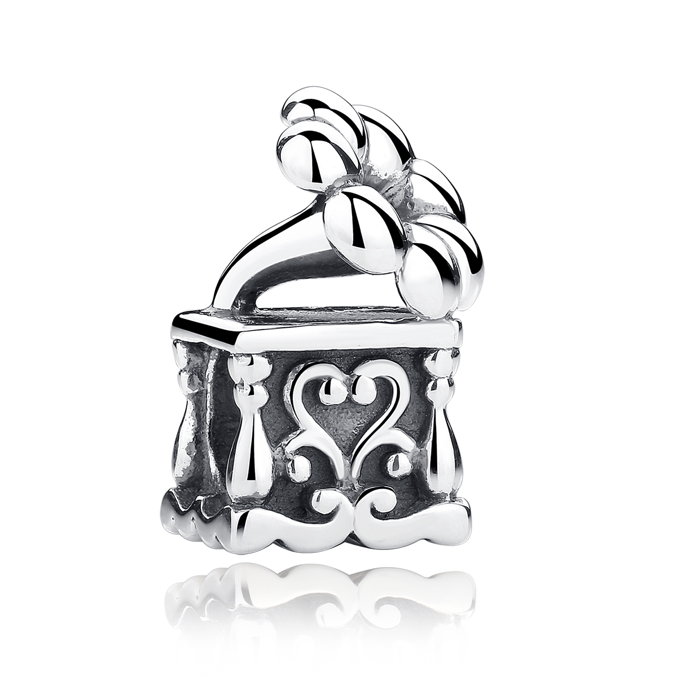 | SCC001 | 925银配件 | S925 | 925银 | 3.1 |  | 31 | SCC银配件
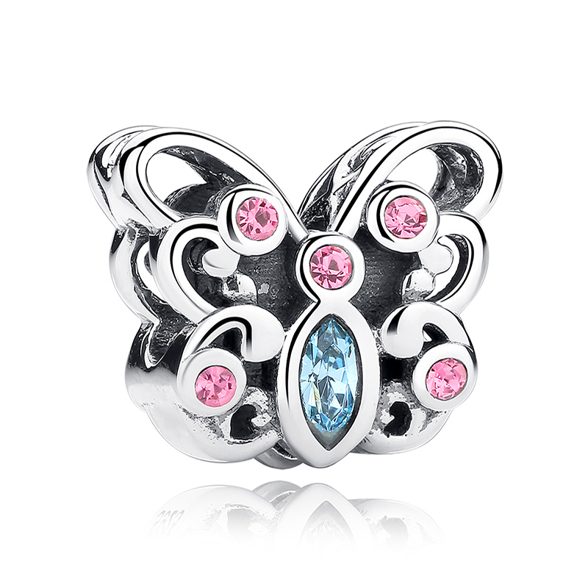 | SCC003 | 925银配件粘钻 | S925 | 925银+捷克钻 | 2.36 |  | 29 | SCC银配件
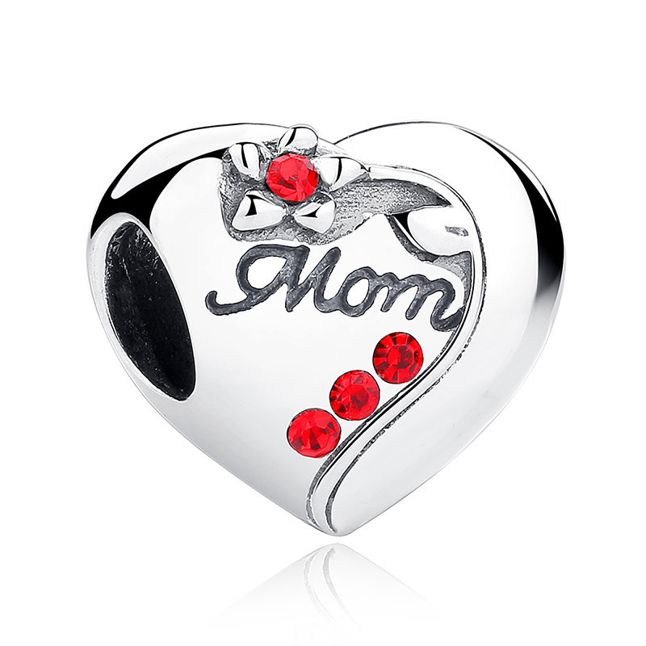 | SCC004 | 925银配件粘钻 | S925 | 925银+捷克钻 | 0.1 |  | 31 | SCC银配件
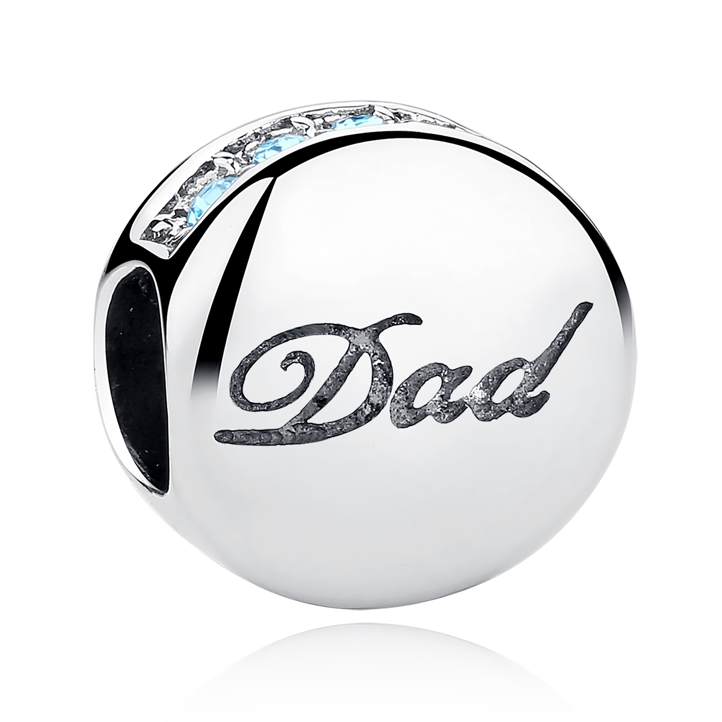 | SCC006 | 925银配件粘钻 | S925 | 925银+捷克钻 | 2.3 |  | 24 | SCC银配件
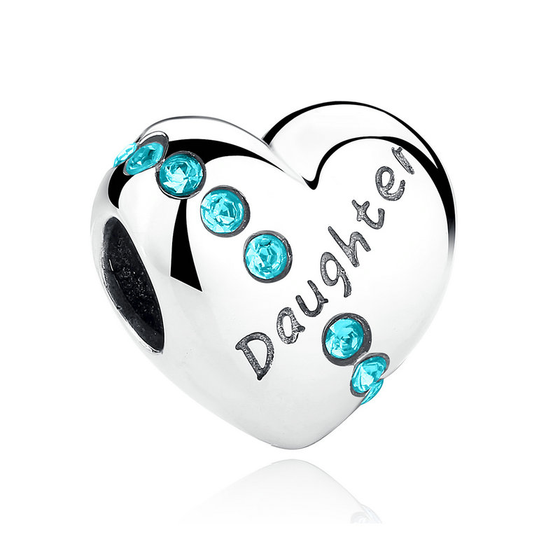 | SCC007 | 925银配件粘钻 | S925 | 925银+捷克钻 | 2.2 |  | 33 | SCC银配件
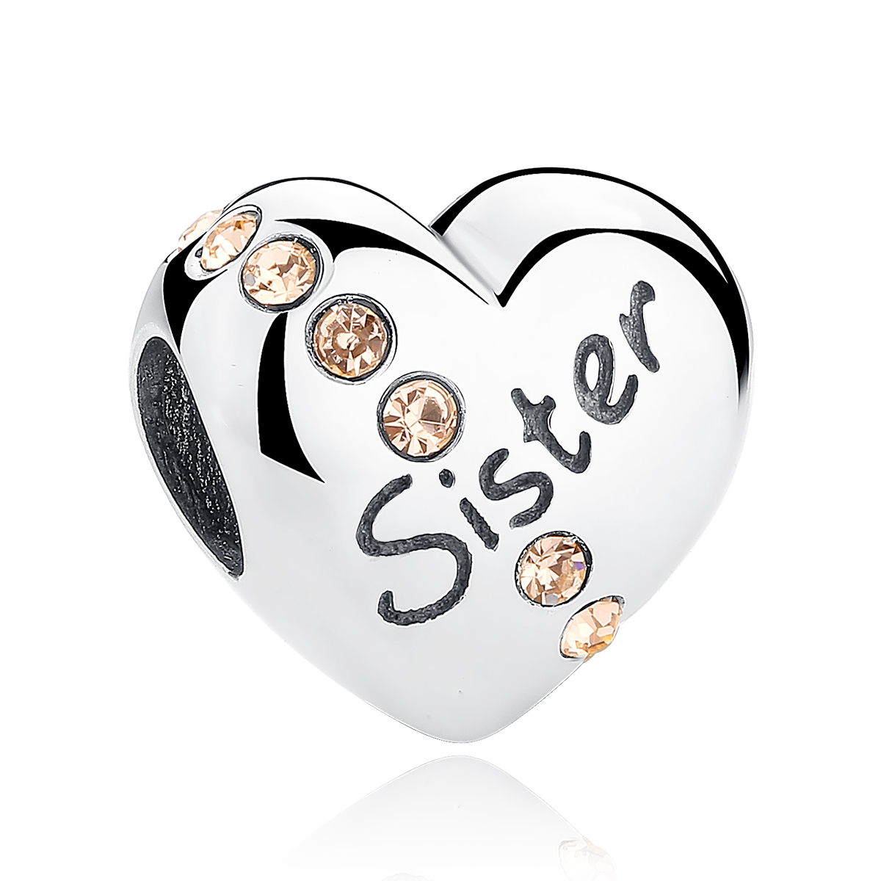 | SCC008 | 925银配件粘钻 | S925 | 925银+捷克钻 | 2.2 |  | 33 | SCC银配件
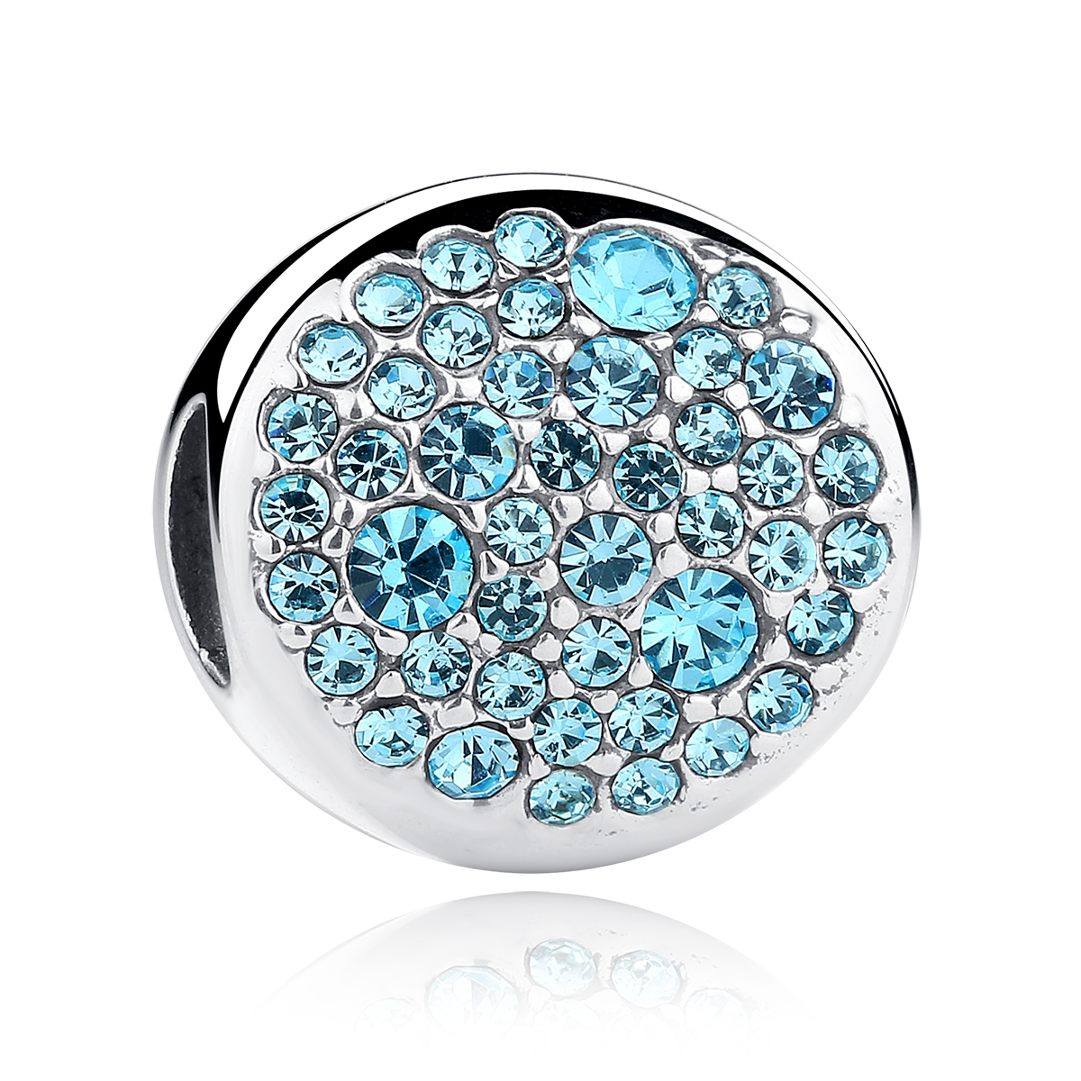 | SCC009 | 925银配件粘钻 | S925 | 925银+捷克钻 | 2.6 |  | 37 | SCC银配件
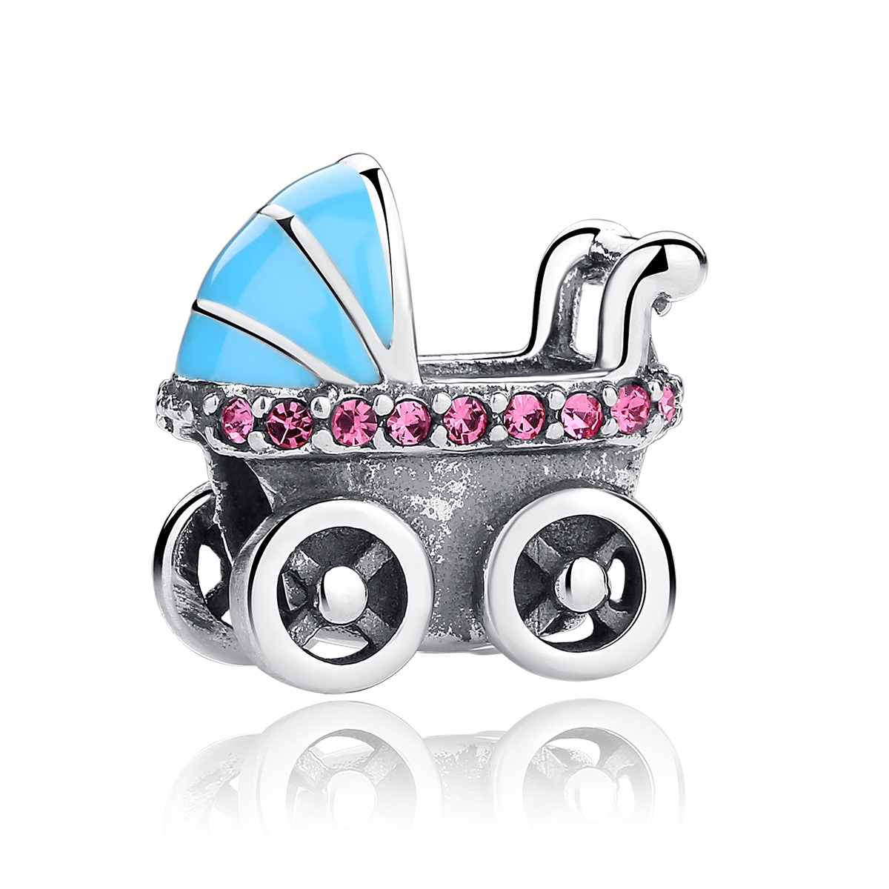 | SCC010 | 925银配件粘钻+滴油 | S925 | 925银+捷克钻+滴油 | 0.1 |  | 31 | SCC银配件
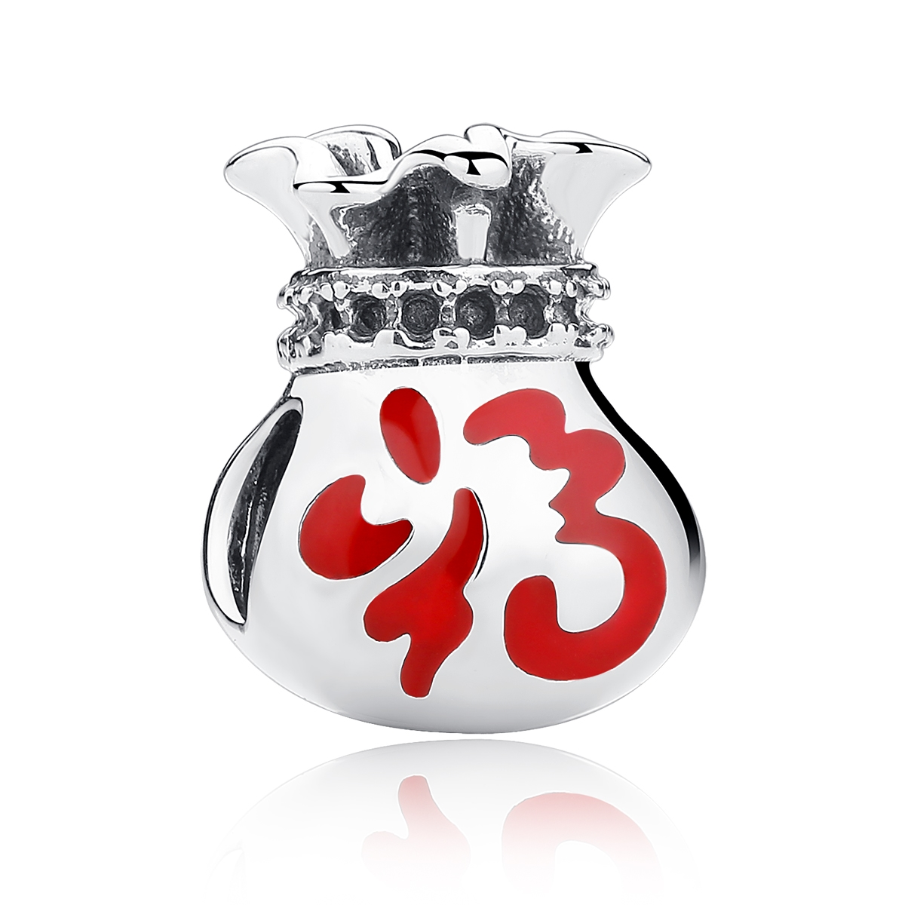 | SCC011 | 925银配件滴油 | S925 | 925银+滴油 | 2.6 |  | 31 | SCC银配件
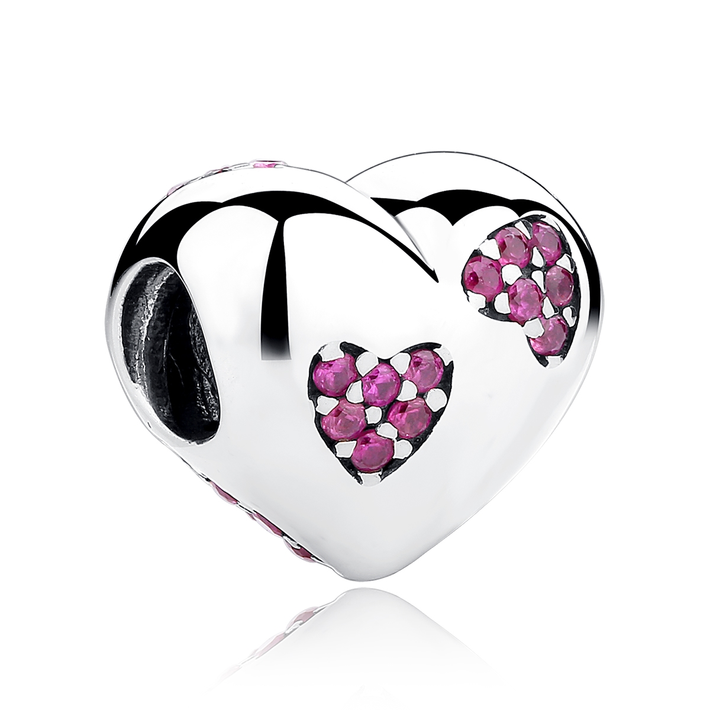 | SCC012 | 925银配件粘钻 | S925 | 925银+捷克钻 | 2 |  | 27 | SCC银配件
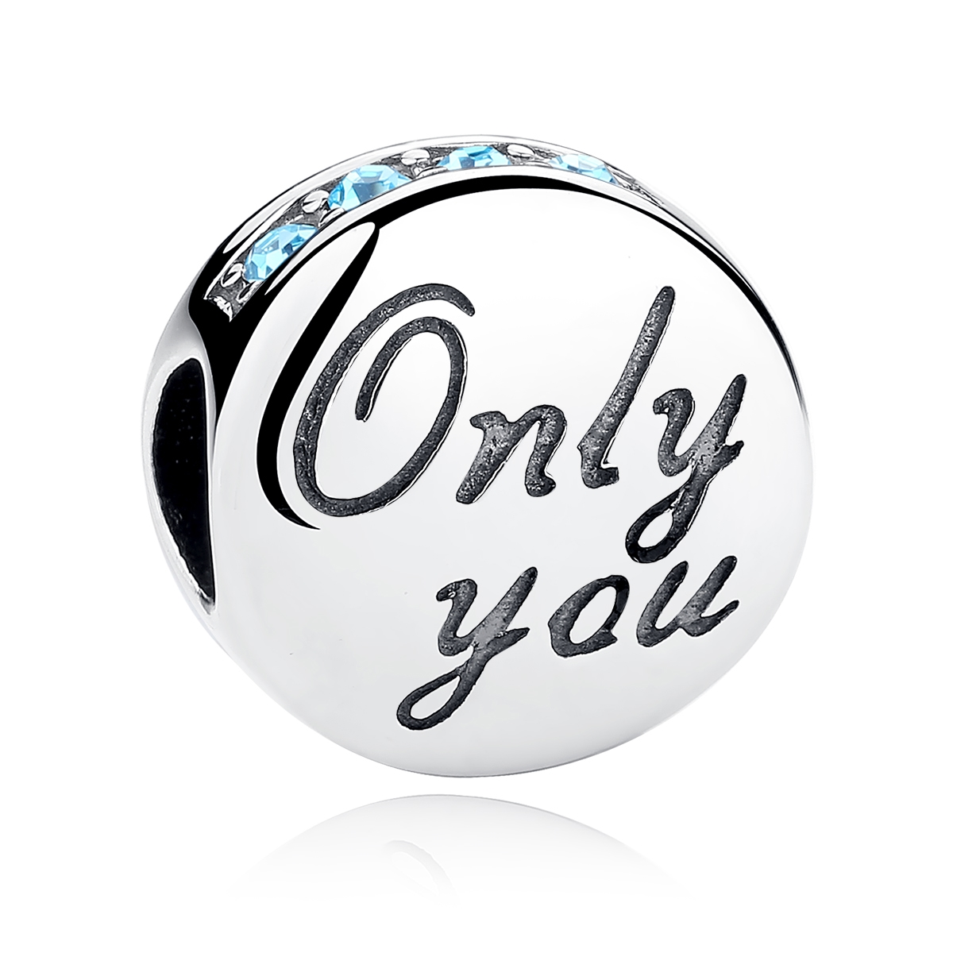 | SCC013 | 925银配件粘钻 | S925 | 925银+捷克钻 | 2.8 |  | 30 | SCC银配件
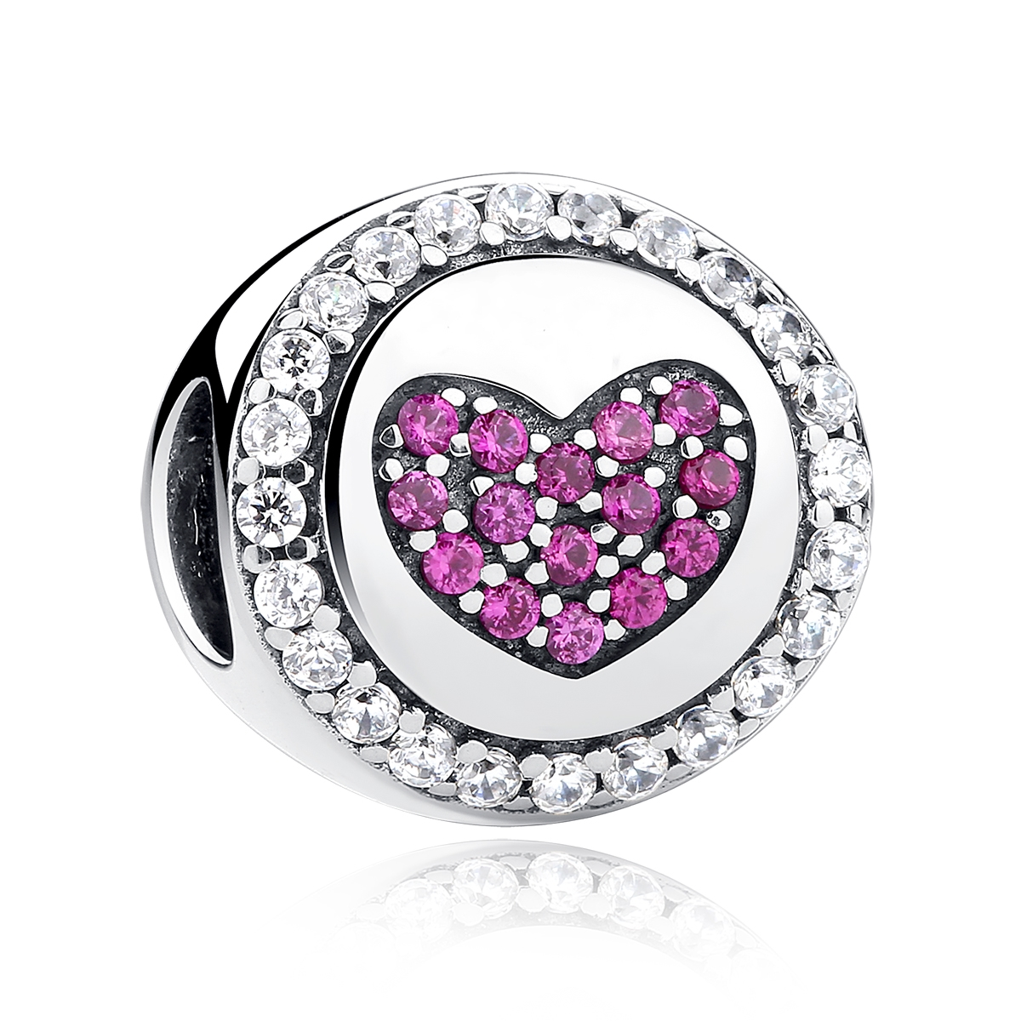 | SCC014 | 925银配件粘钻 | S925 | 925银+捷克钻 | 0.7 |  | 27 | SCC银配件
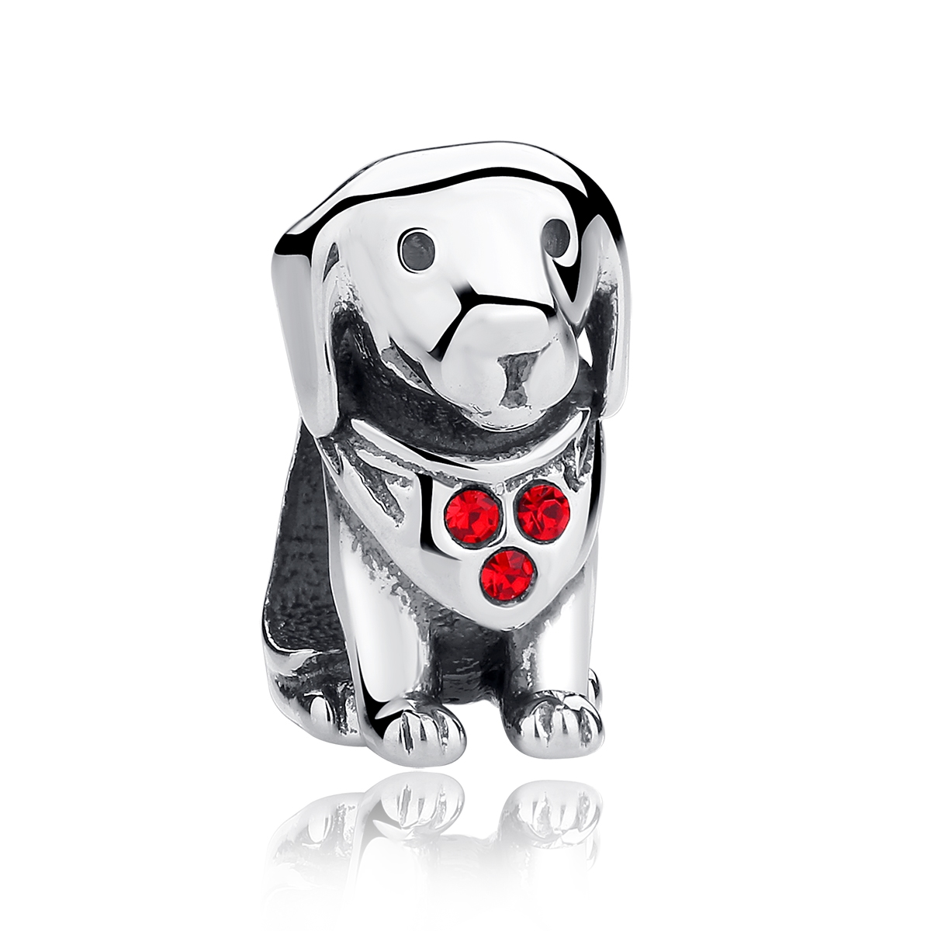 | SCC016 | 925银配件粘钻 | S925 | 925银+捷克钻 | 2.4 |  | 25 | SCC银配件
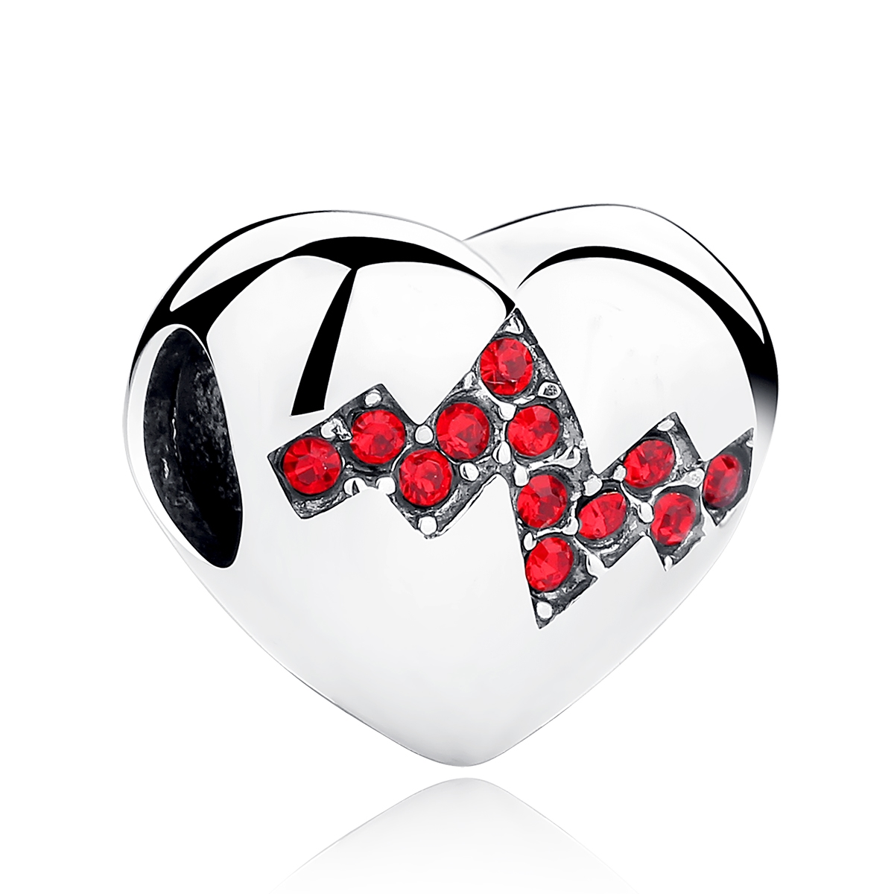 | SCC017 | 925银配件粘钻 | S925 | 925银+捷克钻 | 2.9 |  | 30 | SCC银配件
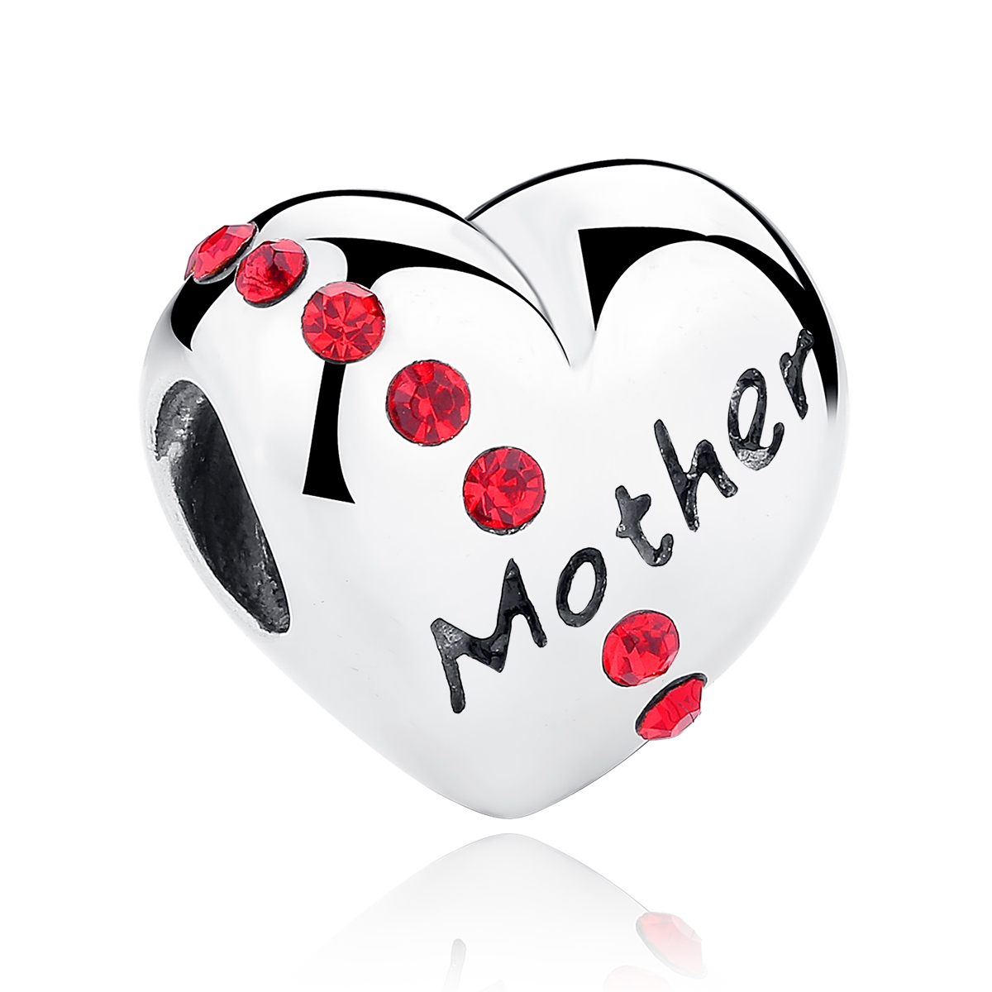 | SCC018 | 925银配件粘钻 | S925 | 925银+捷克钻 | 2.3 |  | 33 | SCC银配件
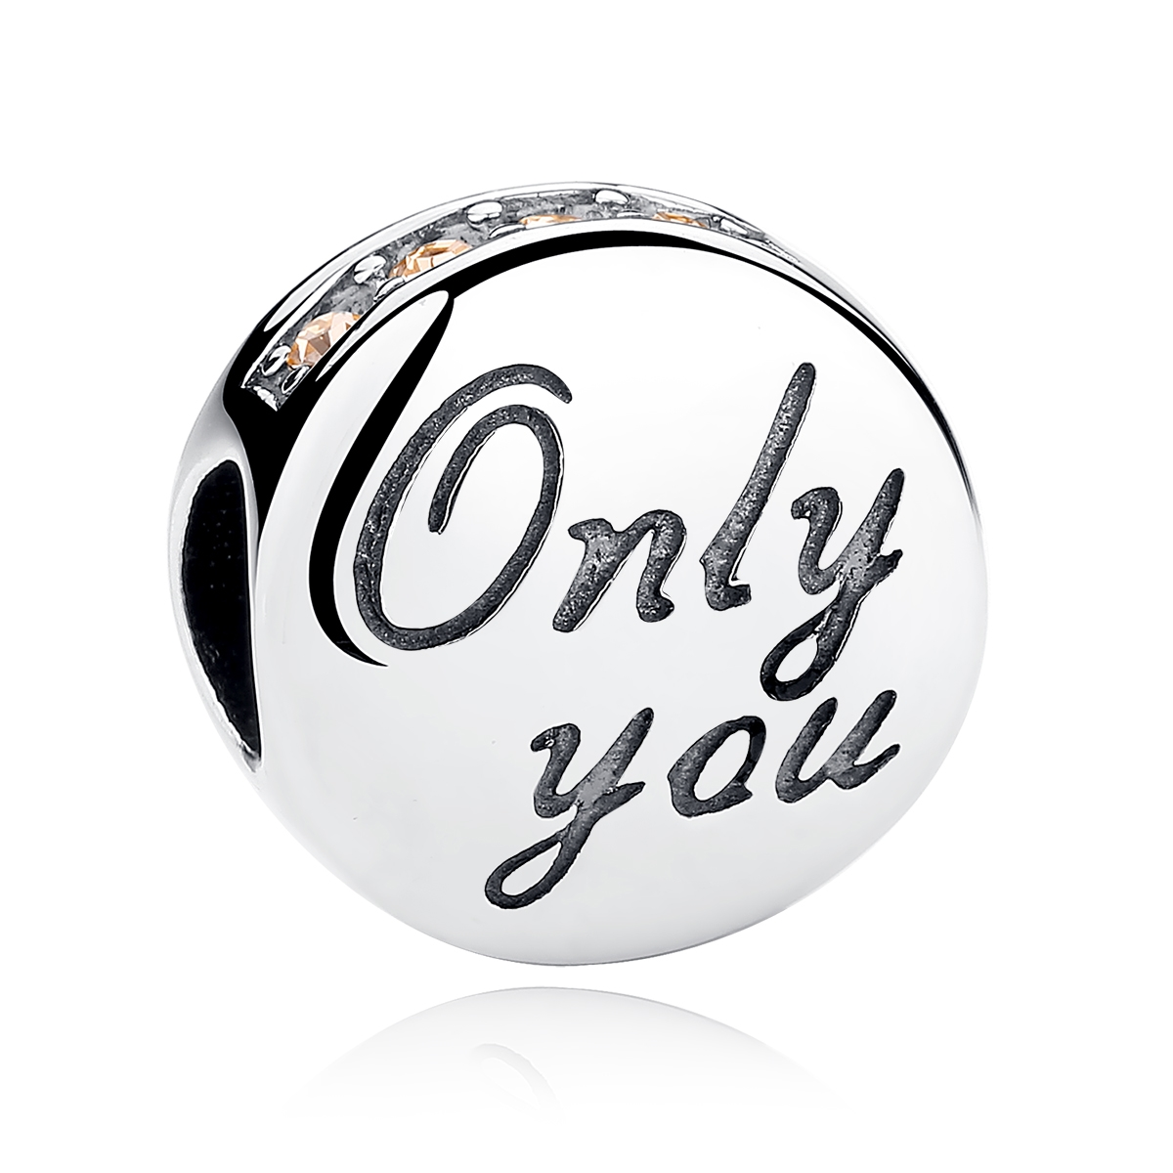 | SCC019 | 925银配件粘钻 | S925 | 925银+捷克钻 | 2.8 |  | 30 | SCC银配件
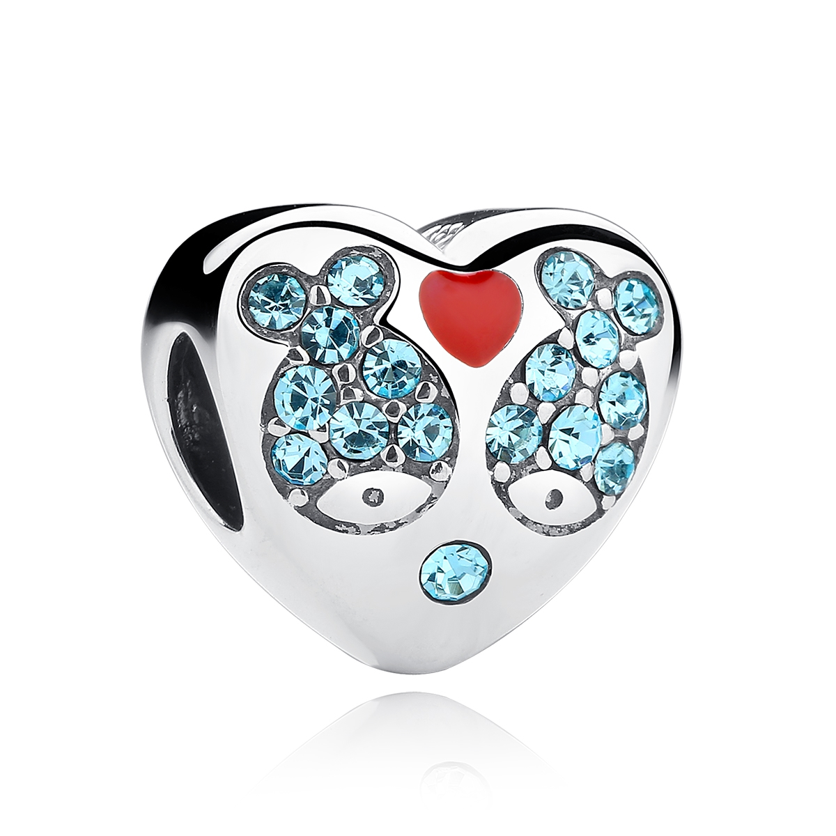 | SCC020 | 925银配件粘钻 | S925 | 925银+捷克钻+滴油 | 3.4 |  | 33 | SCC银配件
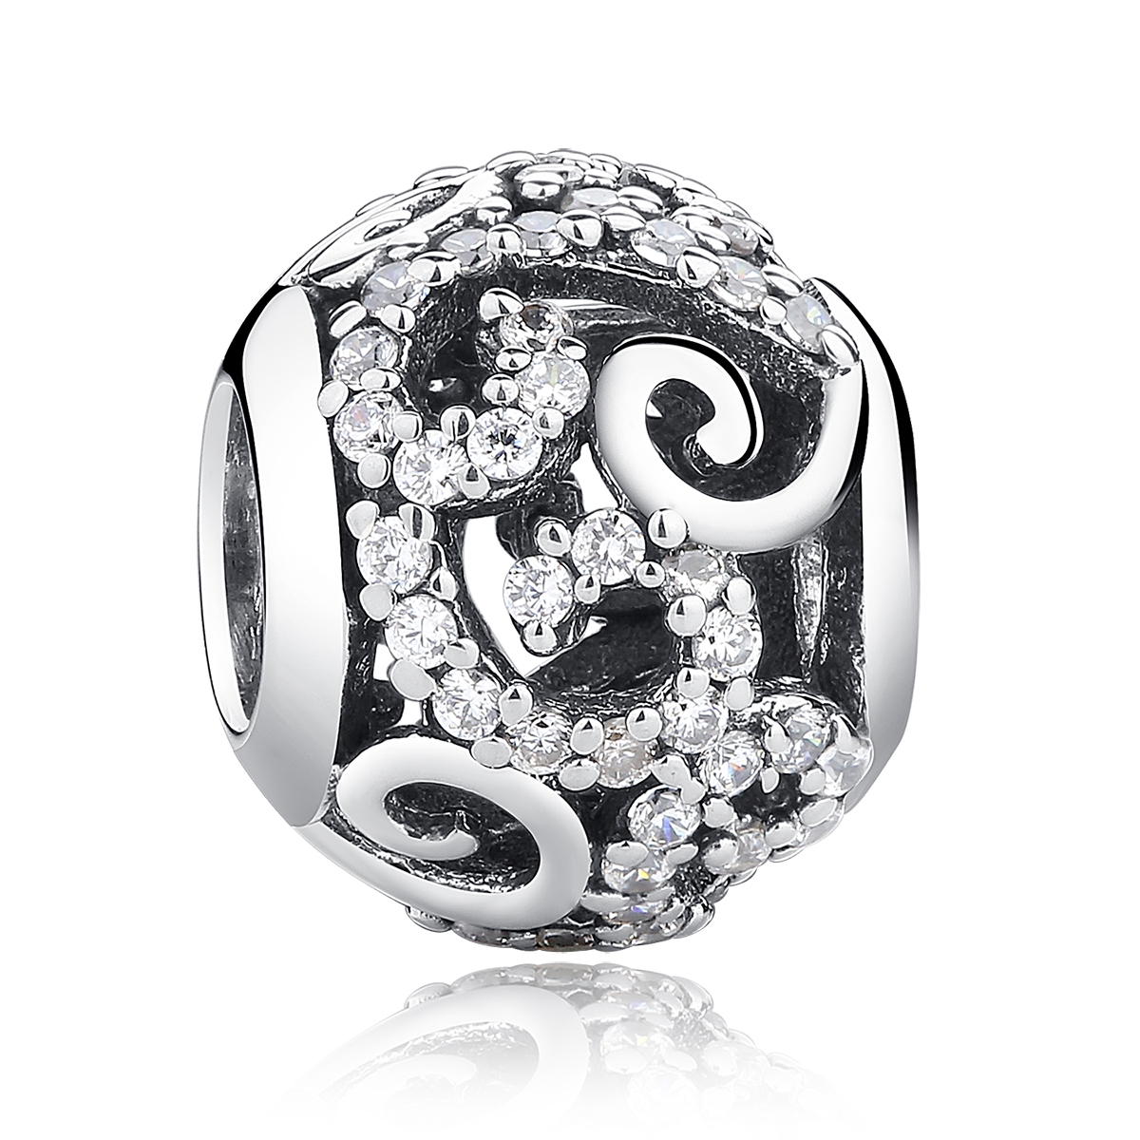 | SCC021 | 925银配件粘钻 | S925 | 925银+捷克钻 | 1.22 |  | 25 | SCC银配件
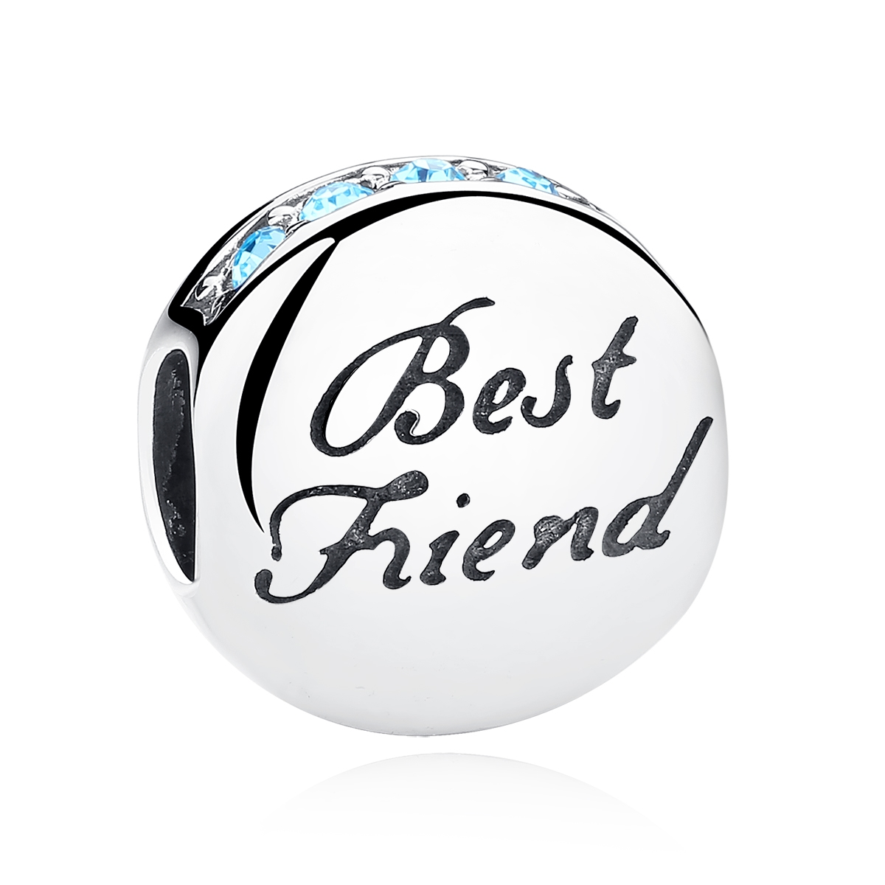 | SCC022 | 925银配件粘钻 | S925 | 925银+捷克钻 | 2.8 |  | 30 | SCC银配件
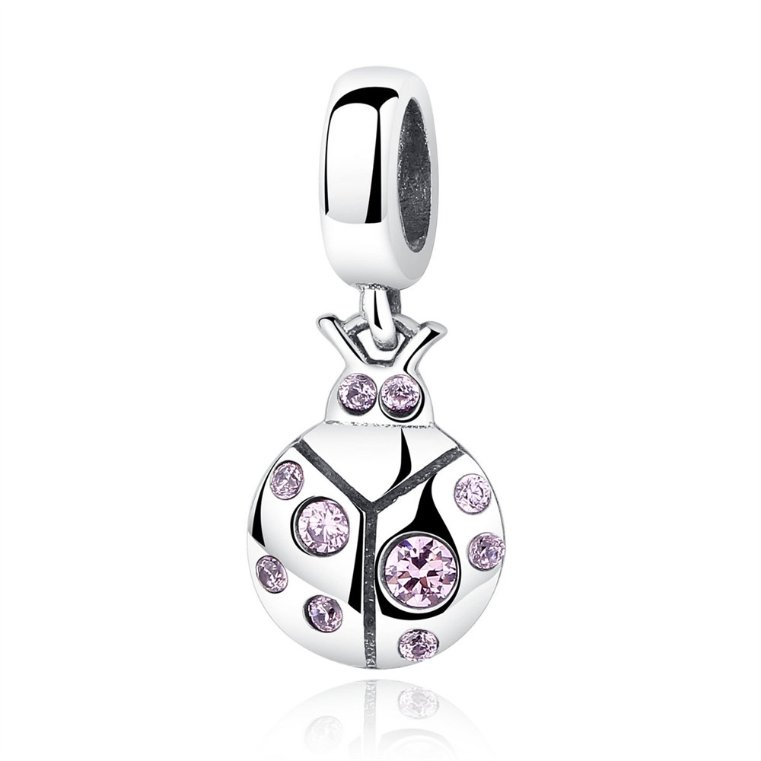 | SCC023 | 小甲虫-925银配件 | 小草+S925 | 925银+锆石 | 1.4 | 2*0.8CM | 25 | SCC银配件
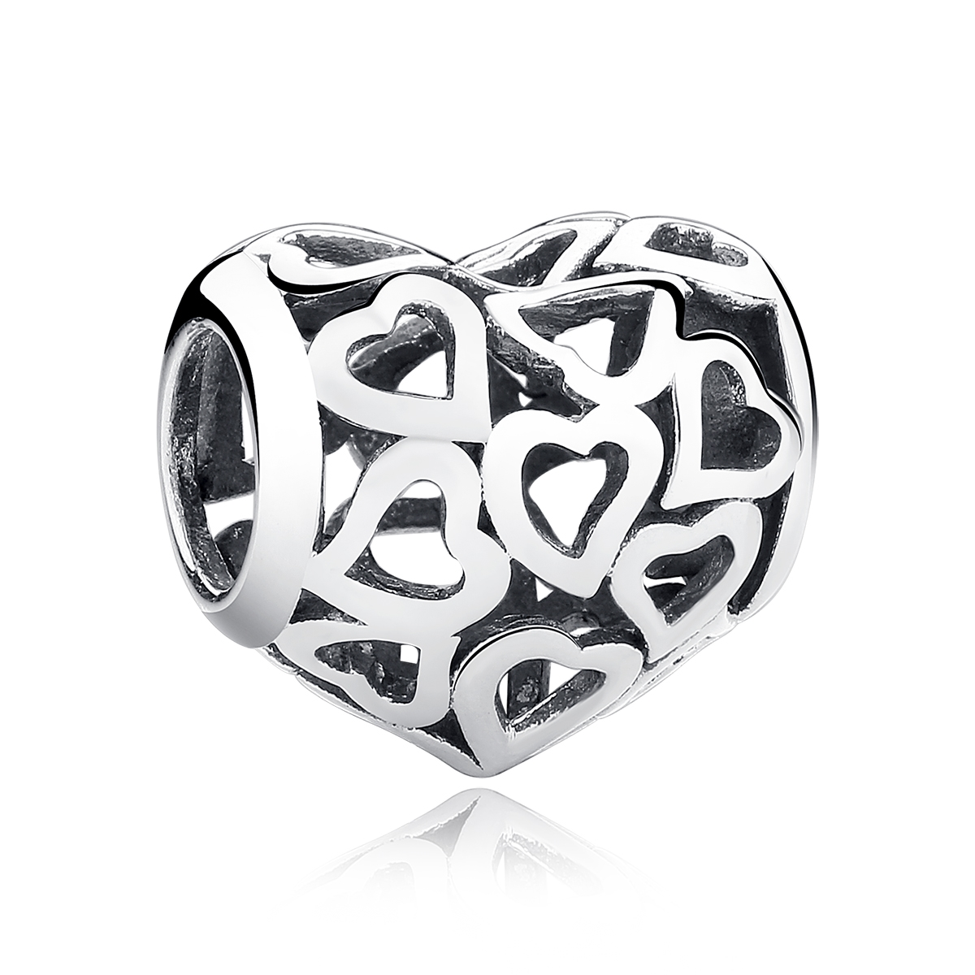 | SCC024 | 925银配件粘钻 | S925 | 925银 | 1.35 |  | 18 | SCC银配件
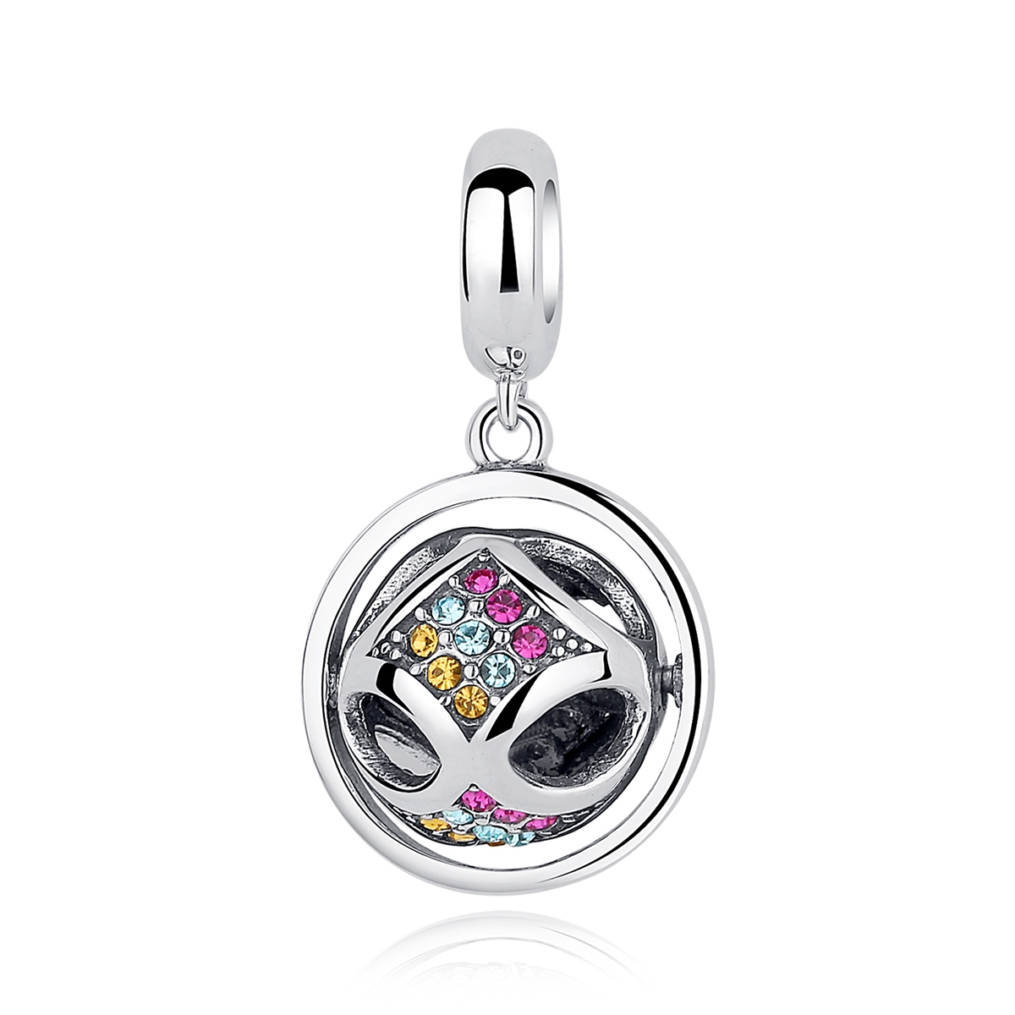 | SCC025 | 925银配件粘钻 | S925 | 925银+捷克钻 | 2.8 |  | 36 | SCC银配件
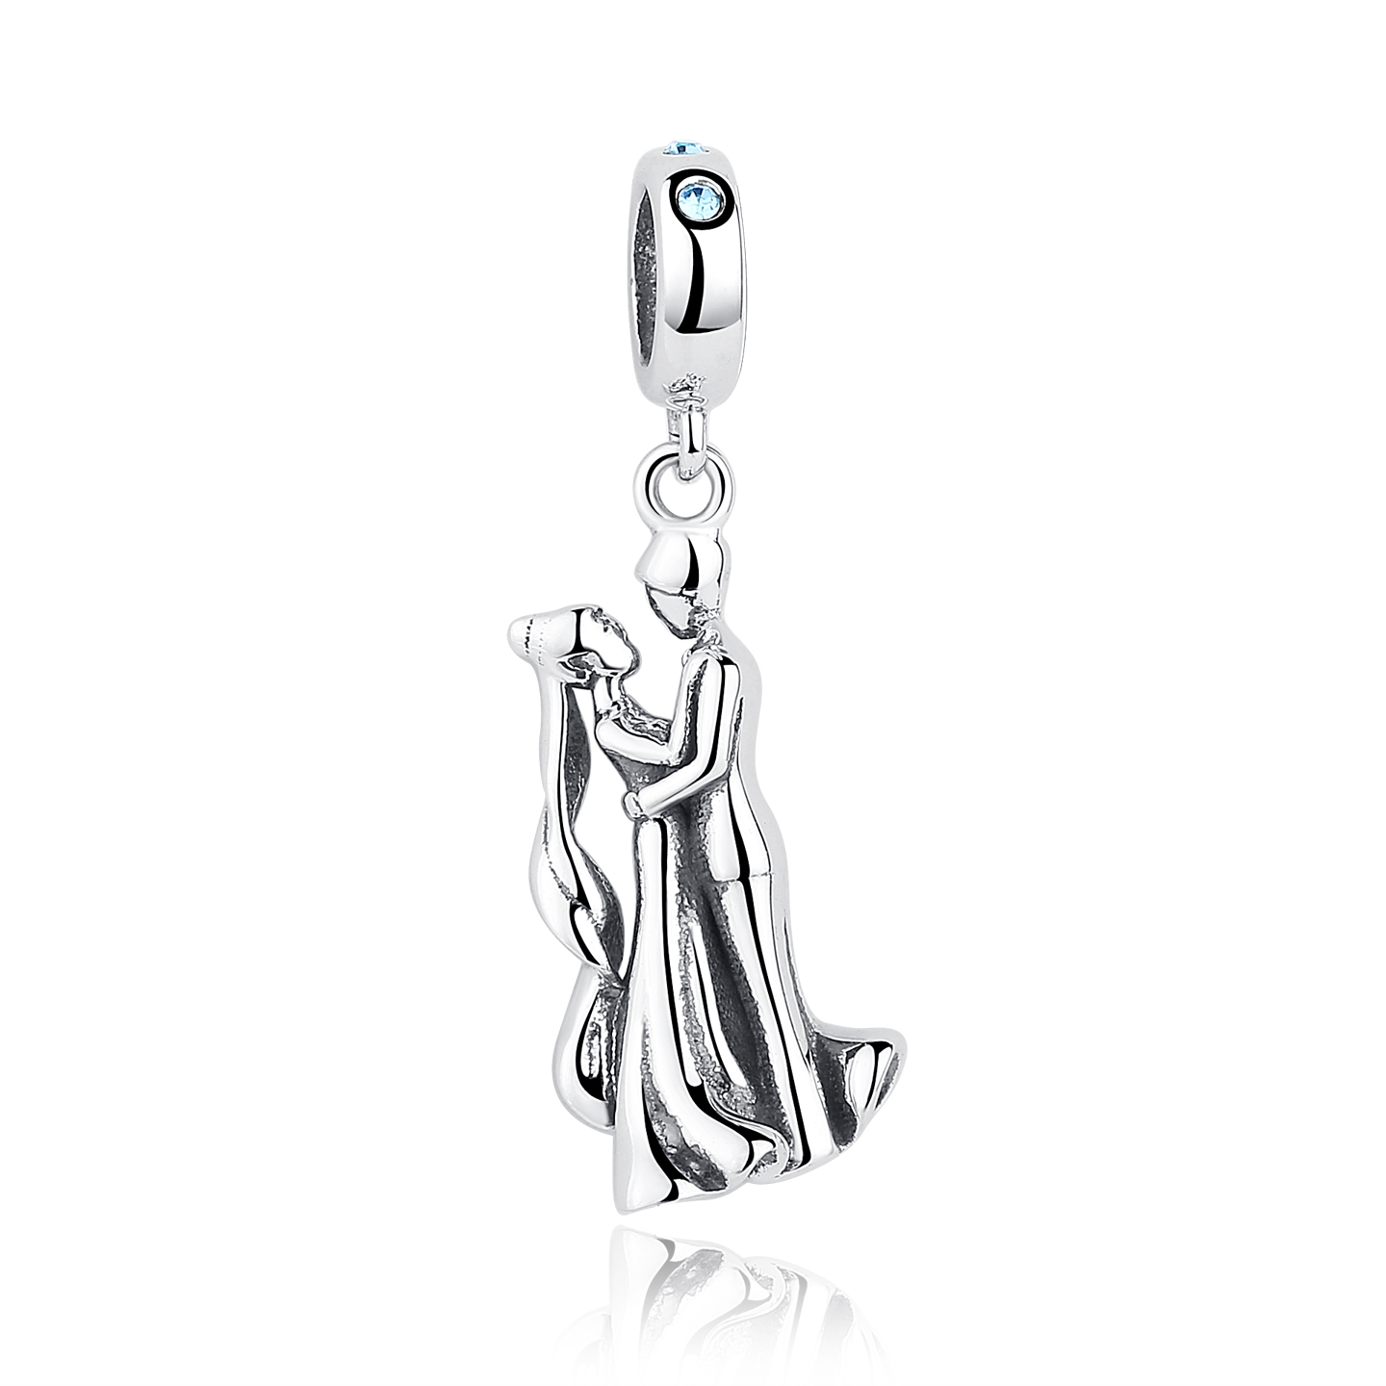 | SCC026 | 925银配件 | S925 | 925银 | 2.4 |  | 26 | SCC银配件
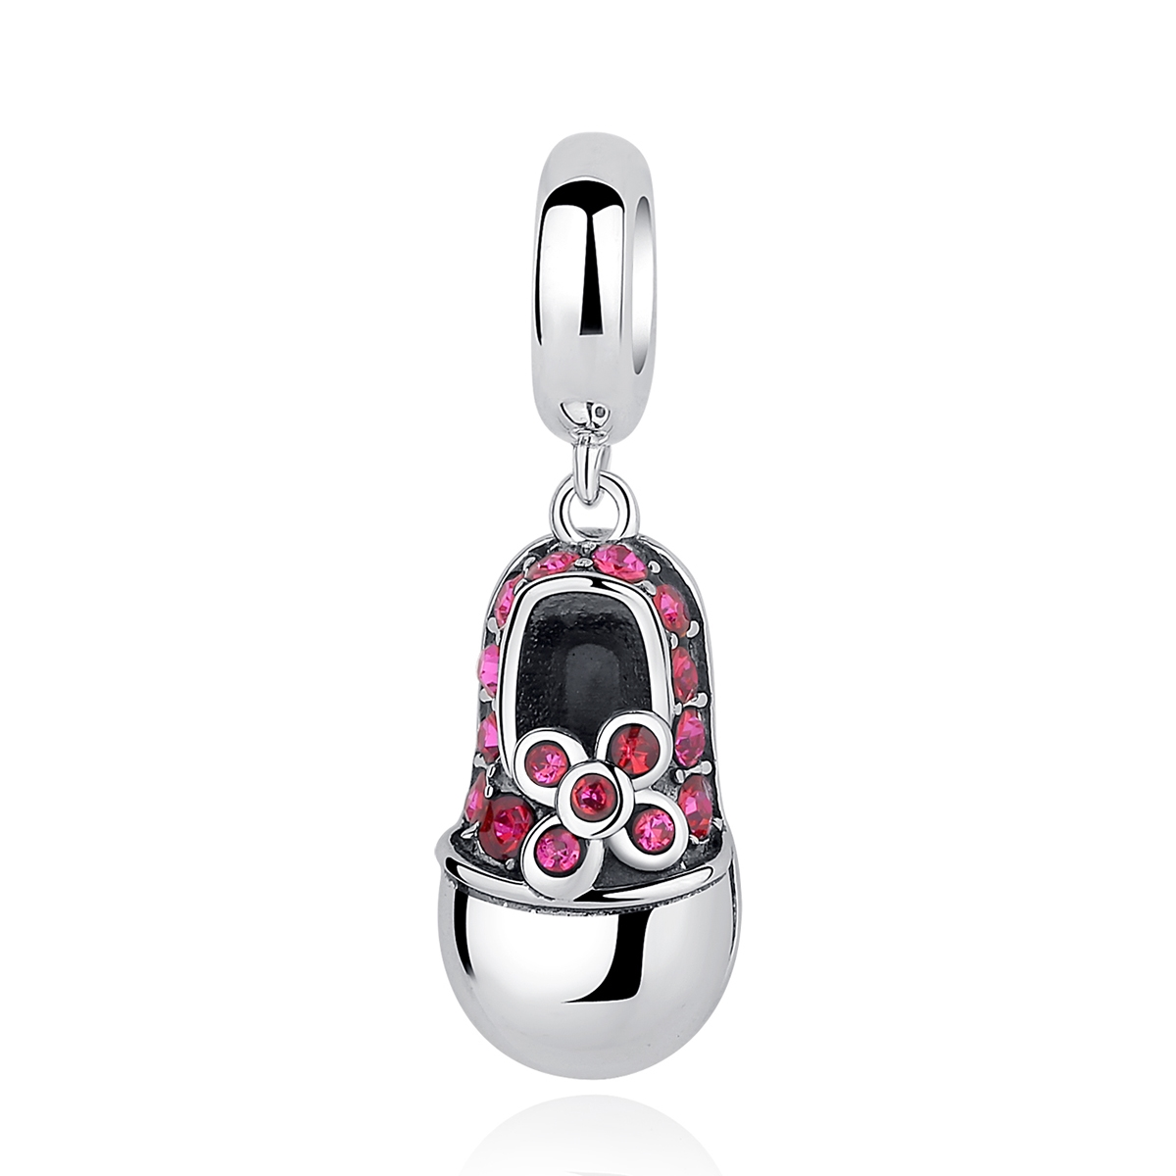 | SCC027 | 925银配件粘钻 | S925 | 925银+捷克钻 | 2.2 |  | 25 | SCC银配件
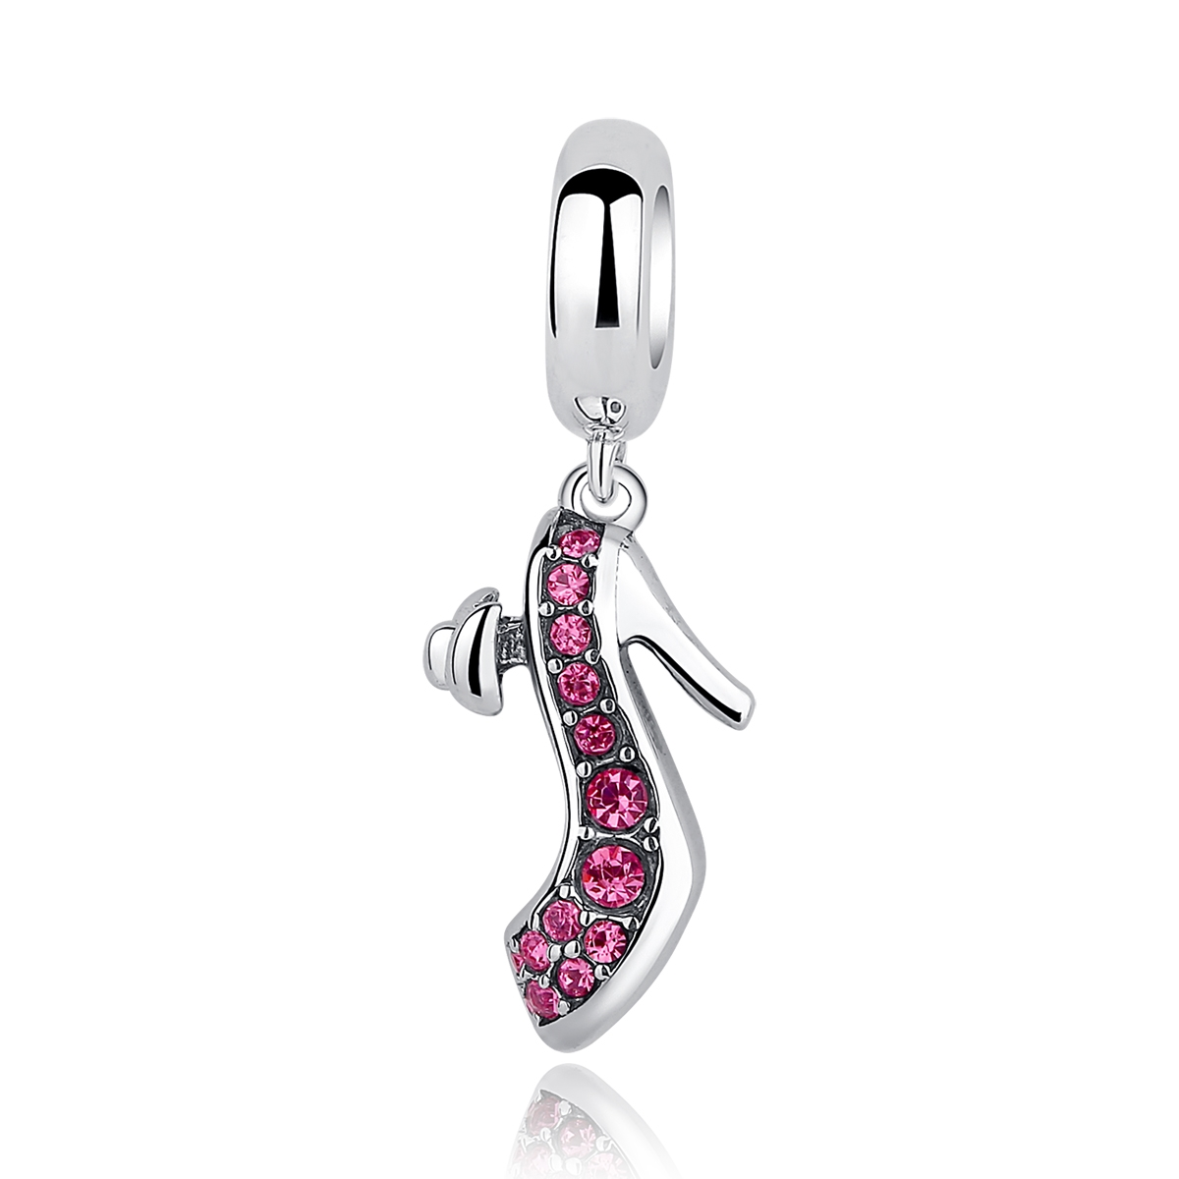 | SCC028 | 925银配件粘钻 | S925 | 925银+捷克钻 | 2.1 |  | 26 | SCC银配件
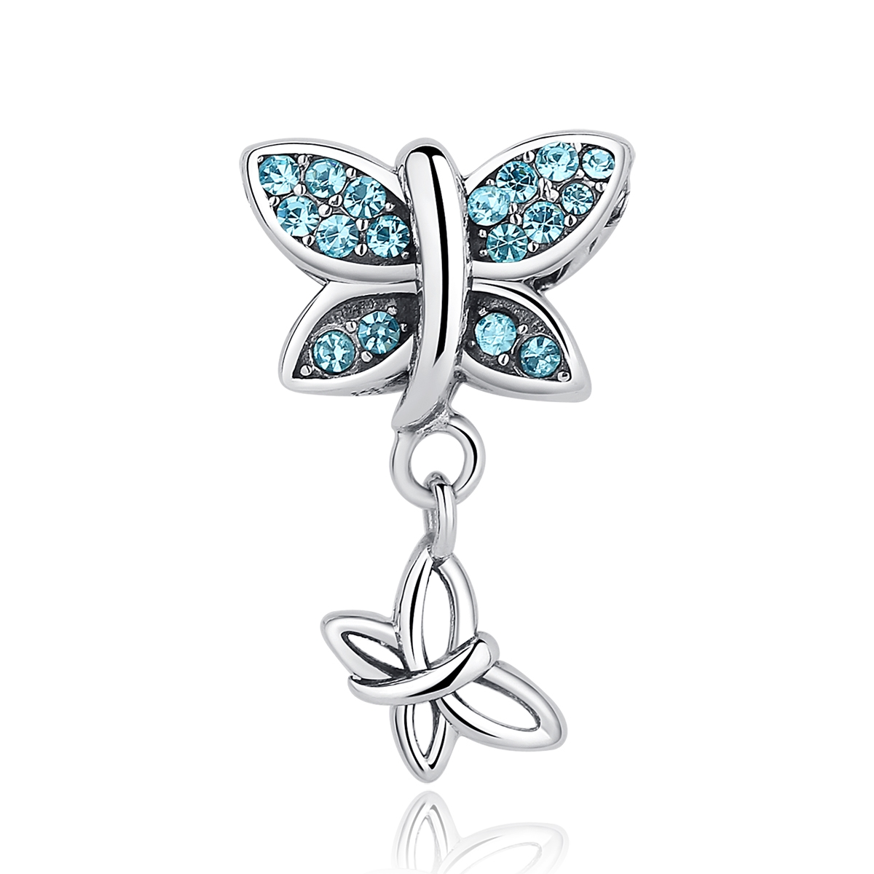 | SCC030 | 925银配件粘钻 | S925 | 925银+捷克钻 | 2.75 |  | 29 | SCC银配件
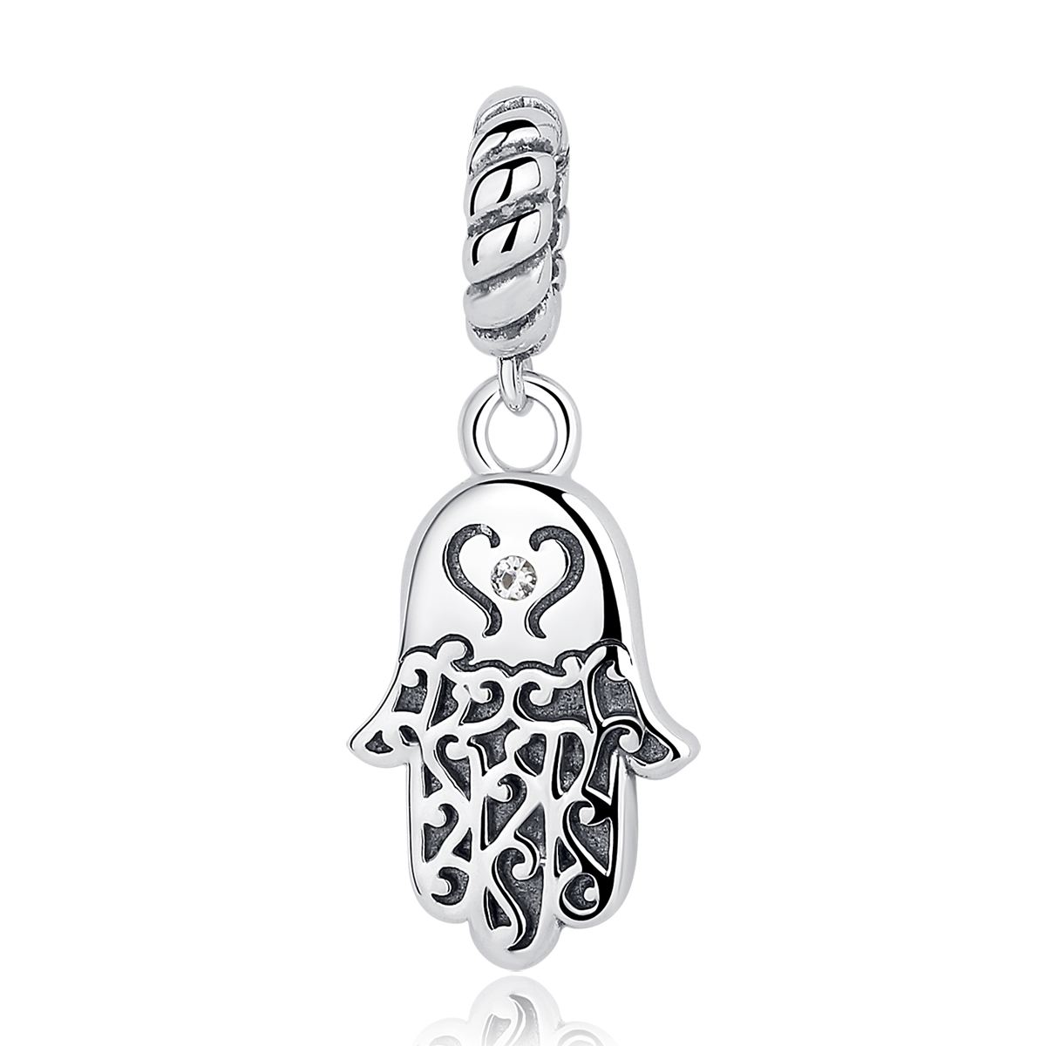 | SCC031 | 925银配件粘钻 | S925 | 925银+捷克钻 | 0.1 |  | 26 | SCC银配件
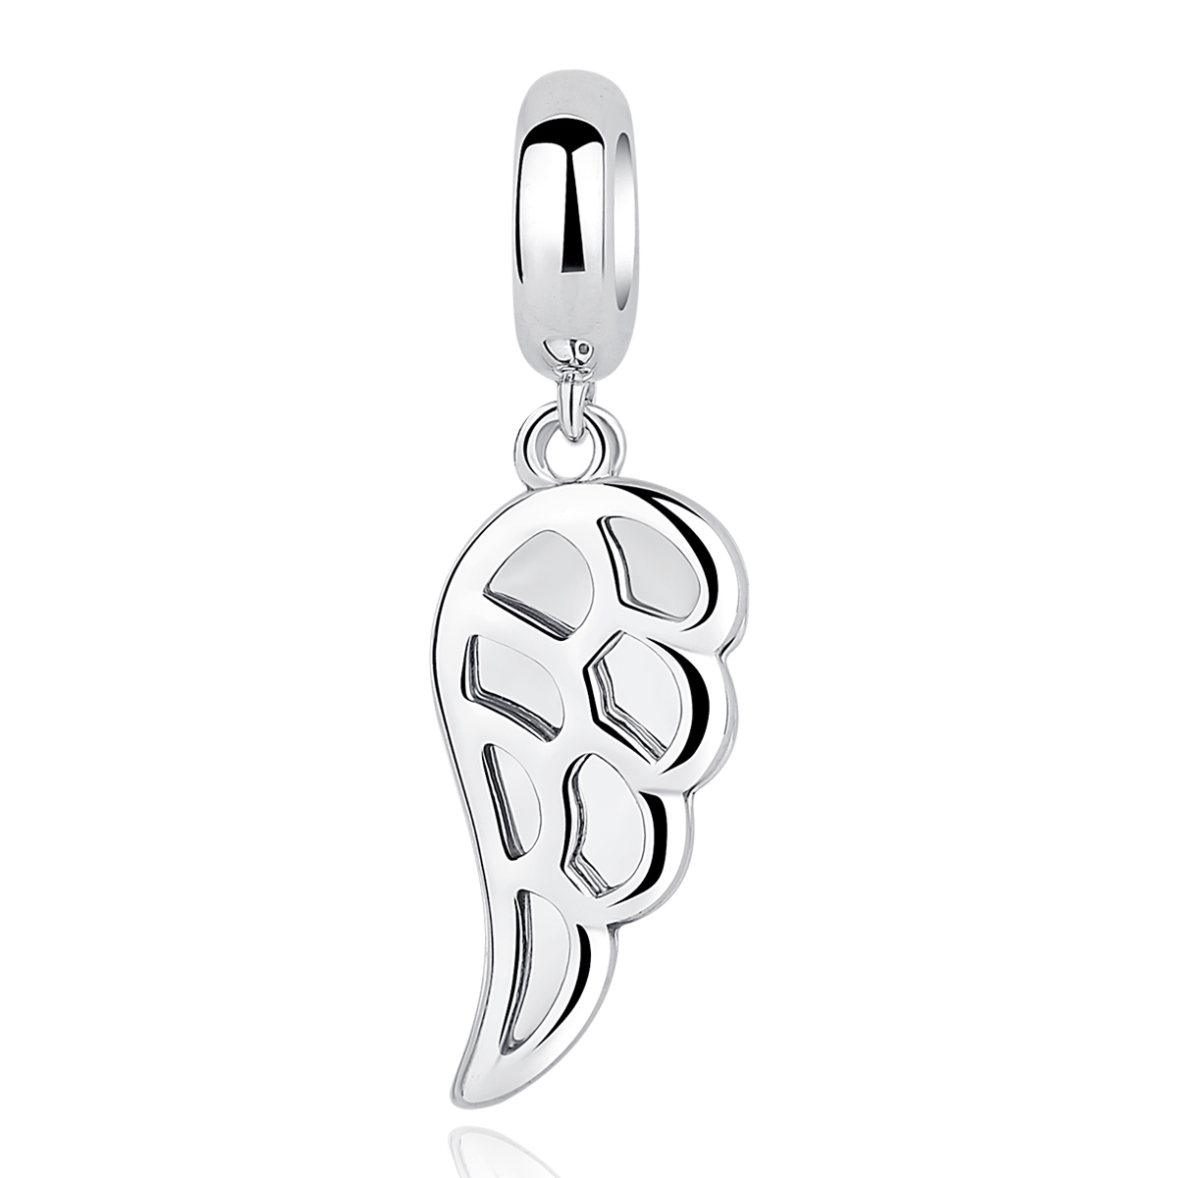 | SCC032 | 925银配件 | S925 | 925银 | 1.75 |  | 21 | SCC银配件
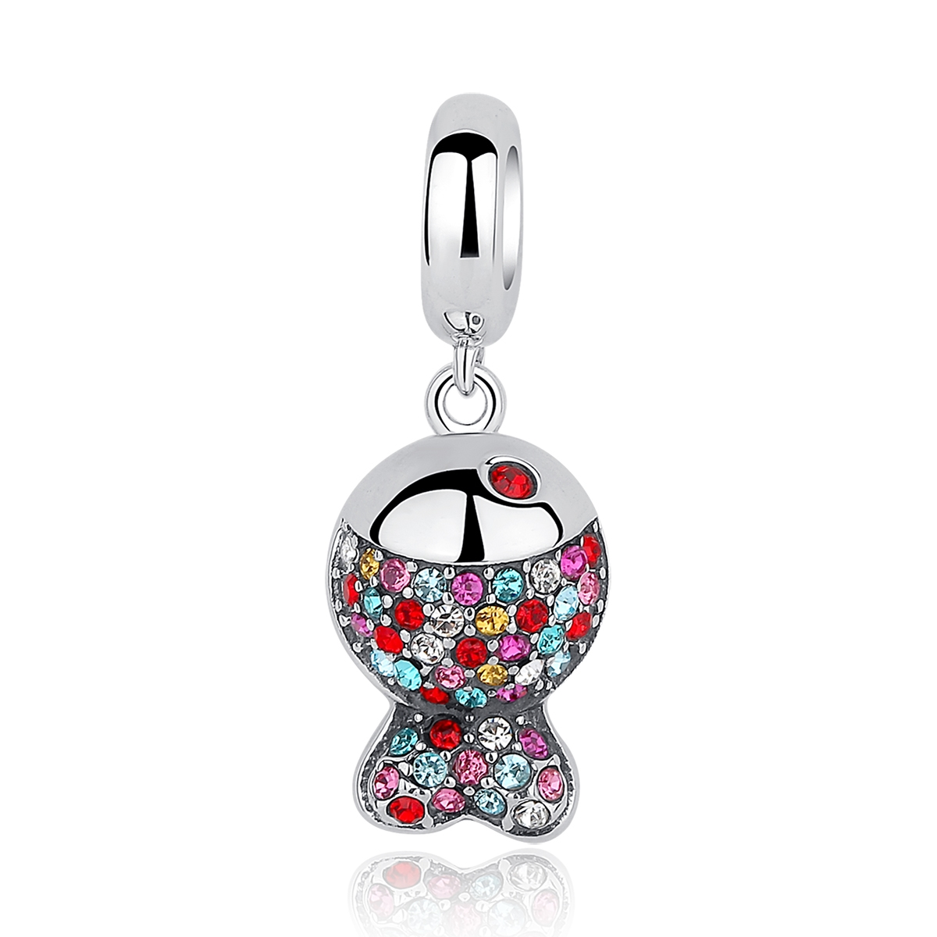 | SCC034 | 925银配件粘钻 | S925 | 925银+捷克钻 | 2.5 | 高：2.3CM 宽：0.9CM | 35 | SCC银配件
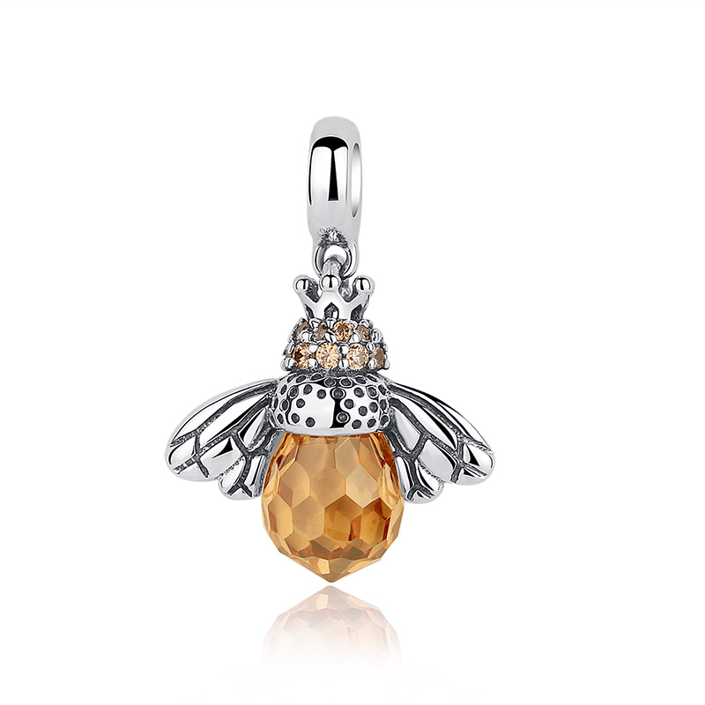 | SCC035 | 925银配件粘钻 | S925 | 925银+捷克钻 | 2.9 | 高：2.5CM 宽：1.7CM | 36 | SCC银配件
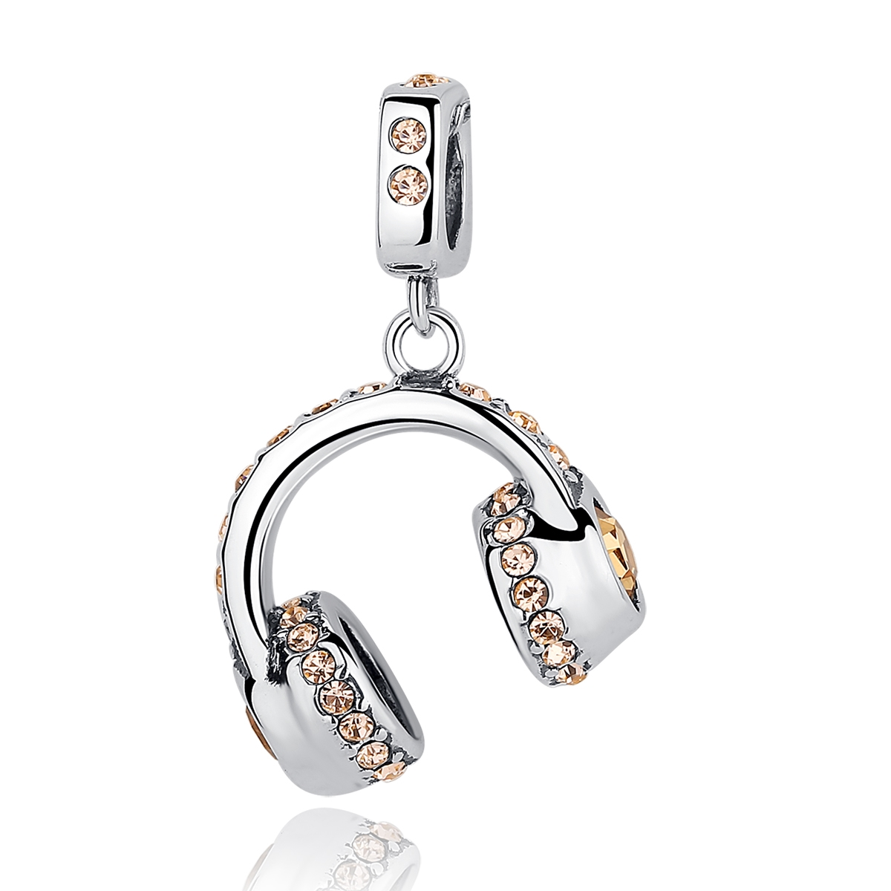 | SCC036 | 925银配件粘钻 | S925 | 925银+捷克钻 | 2.5 |  | 35 | SCC银配件
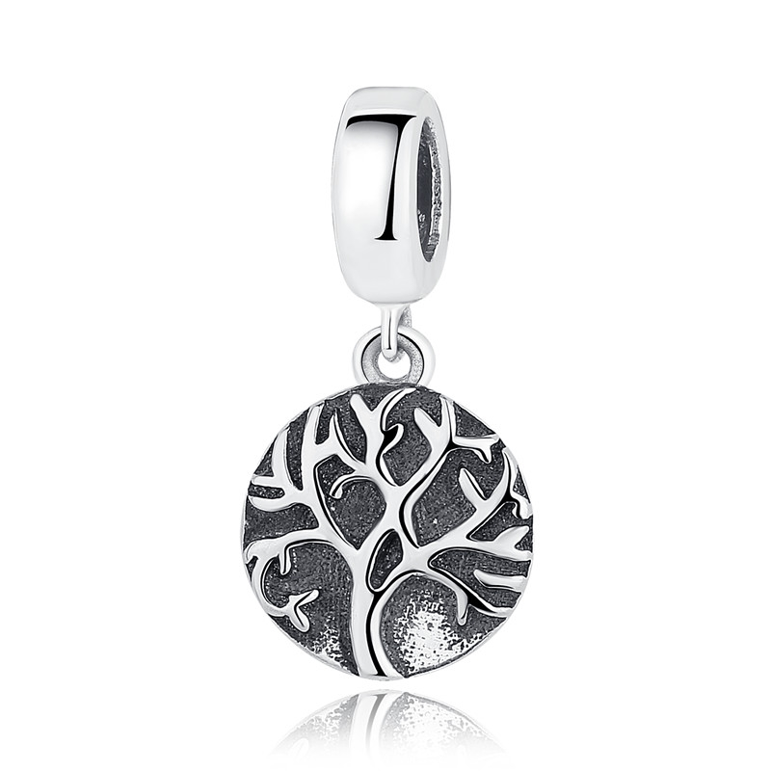 | SCC037 | 生命树-925银配件 | S925 | 925银 | 1.6 |  | 27 | SCC银配件
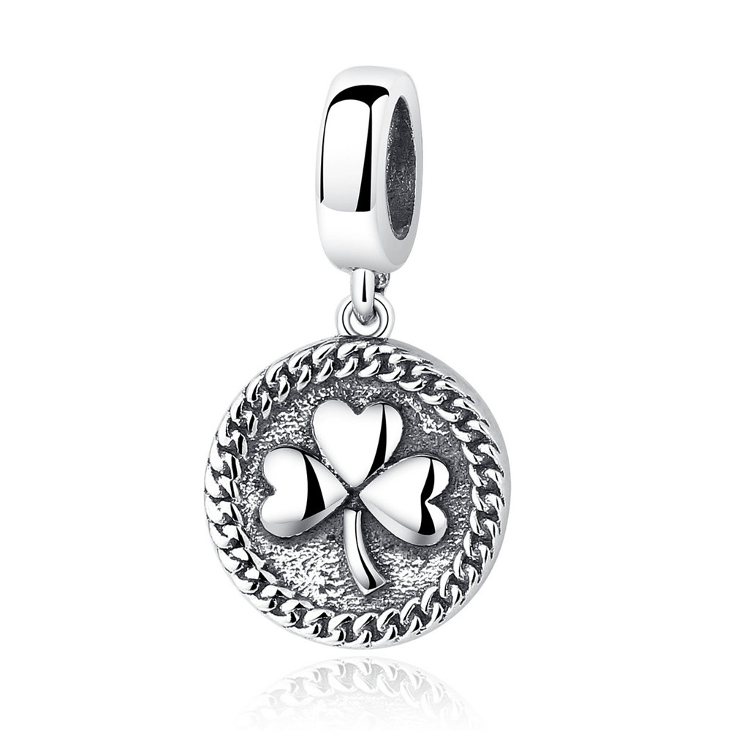 | SCC039 | 三叶草-925银配件 | 小草+S925 | 925银+锆石 | 1.8 | 2*1.1CM | 26 | SCC银配件
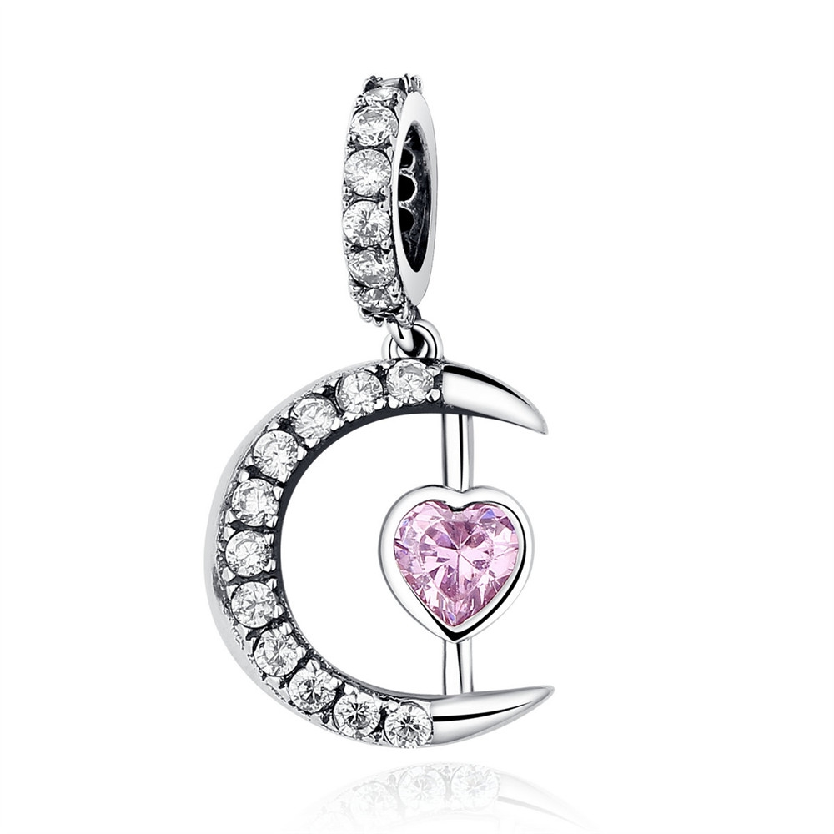 | SCC040 | 月亮之心-925银配件 | 小草+S925 | 925银+锆石 | 1.2 | 2*1.2CM | 24 | SCC银配件
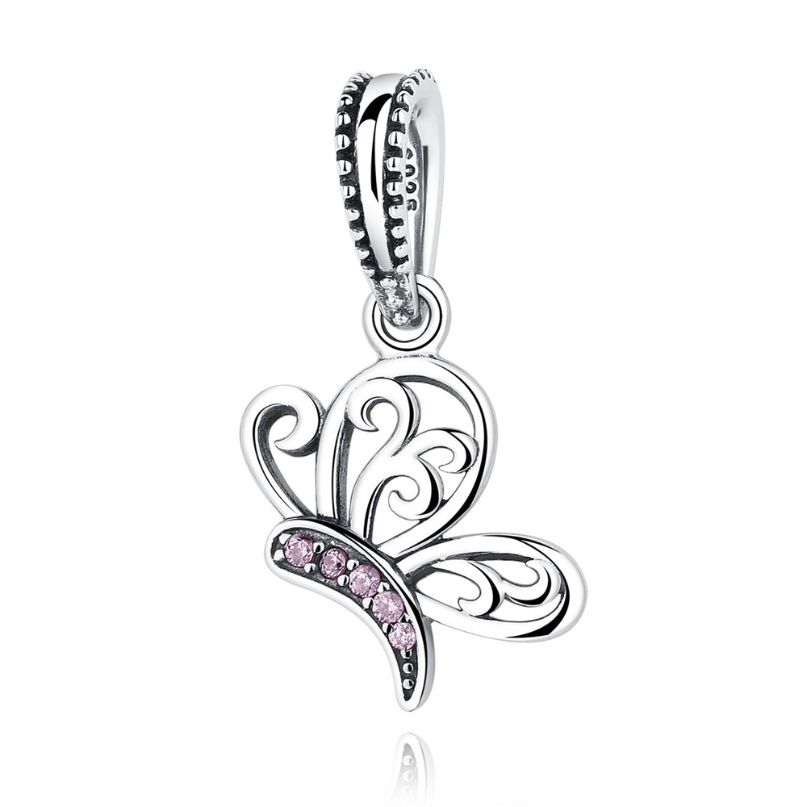 | SCC045 | 昆虫系列-蝴蝶-925银配件 | 小草+S925 | 925银+锆石 | 2 | 2.5*1.8 | 36 | SCC银配件
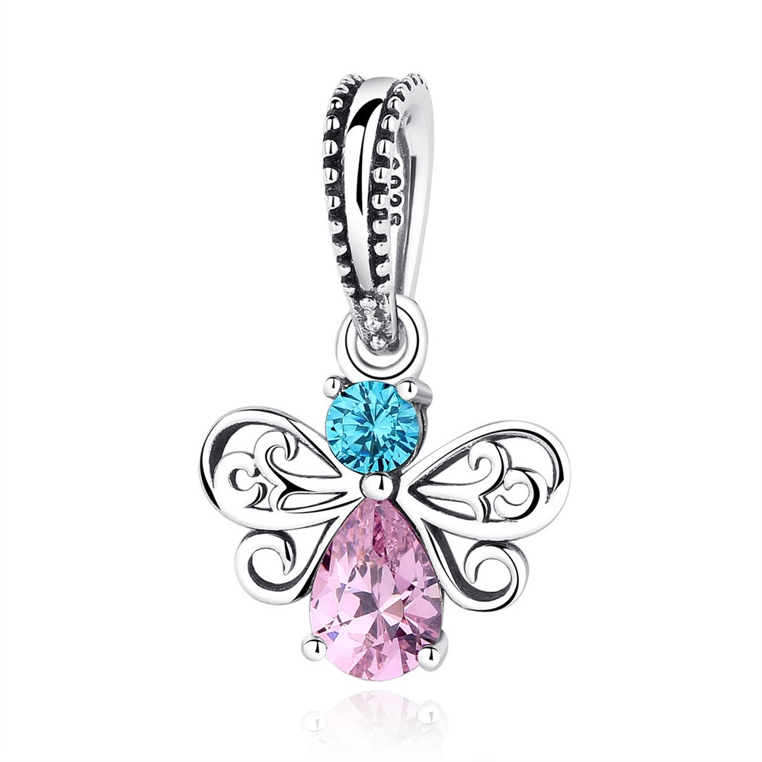 | SCC046 | 昆虫系列-蜜蜂-925银配件 | 小草+S925 | 925银+锆石 | 2.3 | 2.2*1.4 | 31 | SCC银配件
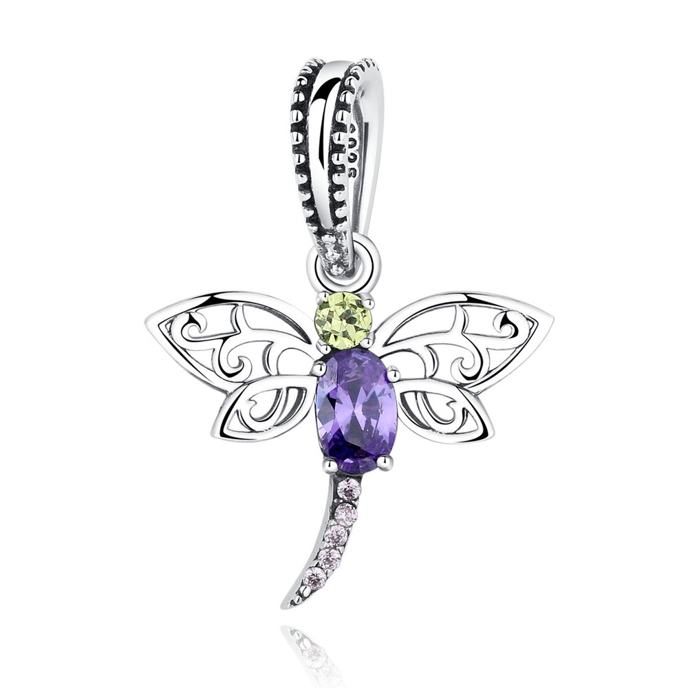 | SCC048 | 昆虫系列-蜻蜓-925银配件 | 小草+S925 | 925银+锆石 | 2 | 2.5*2 | 33 | SCC银配件
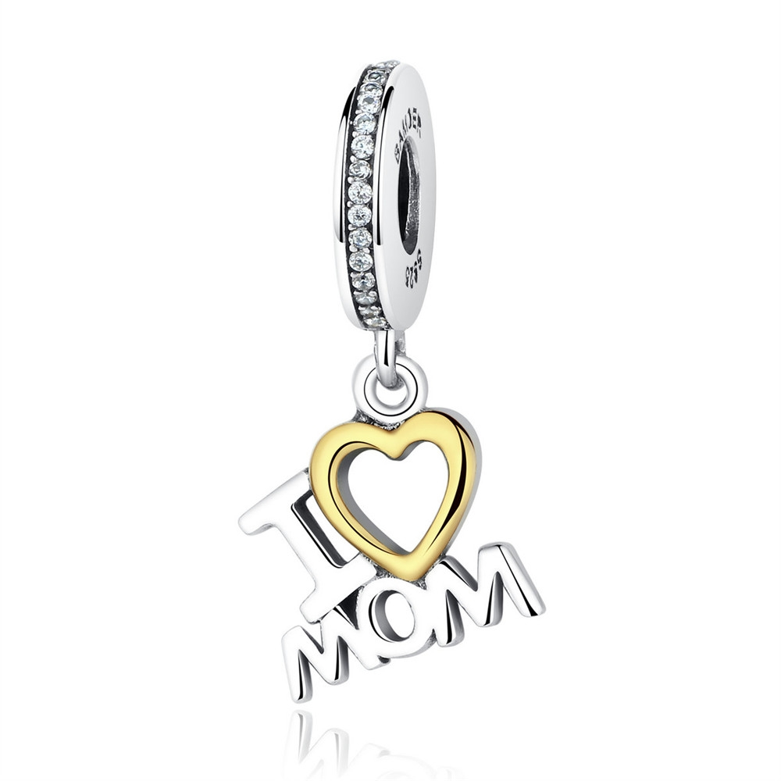 | SCC049 | 家庭系列-母亲-925银配件 | 小草+S925 | 925银+锆石 | 2.2 | 2.5*1.1 | 36 | SCC银配件
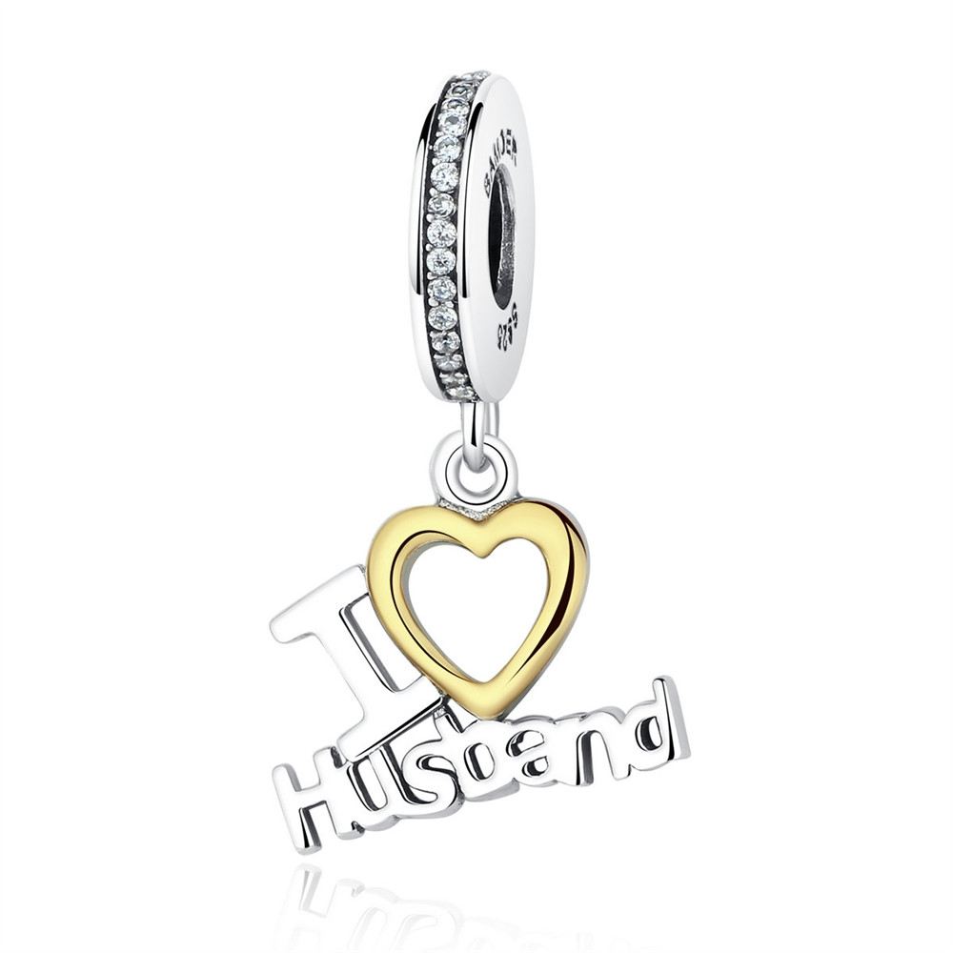 | SCC050 | 家庭系列-丈夫-925银配件 | 小草+S925 | 925银+锆石 | 2.1 | 2.6*1.4 | 37 | SCC银配件
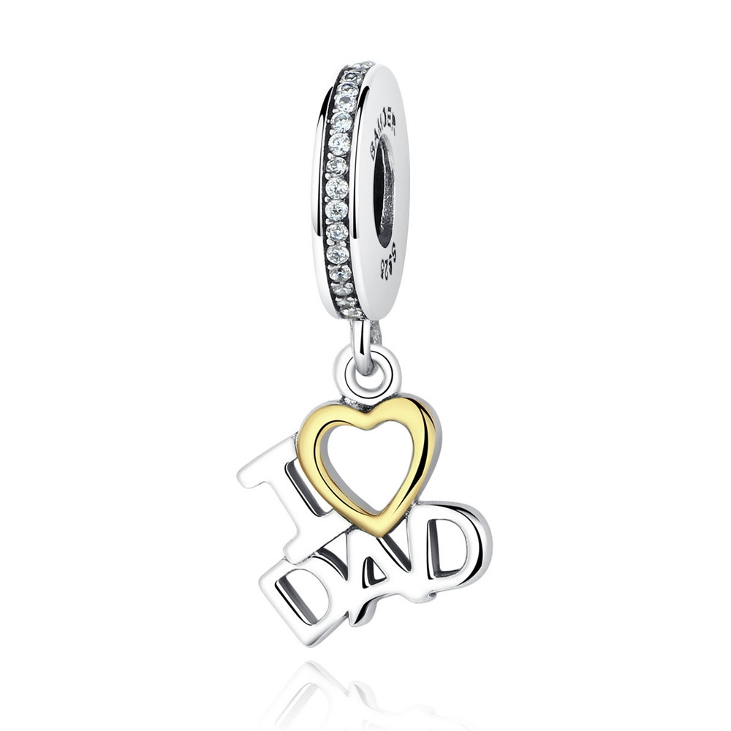 | SCC052 | 家庭系列-父亲-925银配件 | 小草+S925 | 925银+锆石 | 2.3 | 2.5*1.1 | 36 | SCC银配件
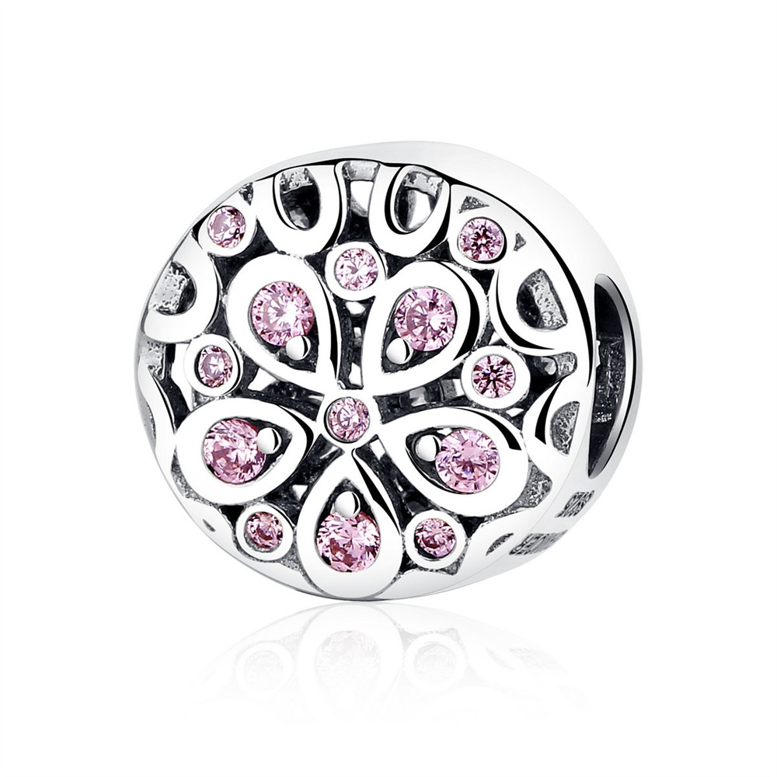 | SCC053 | 初夏粉之恋-心花怒放-925银配件 | 小草+S925 | 925银+锆石 | 2.3 |  | 32 | SCC银配件
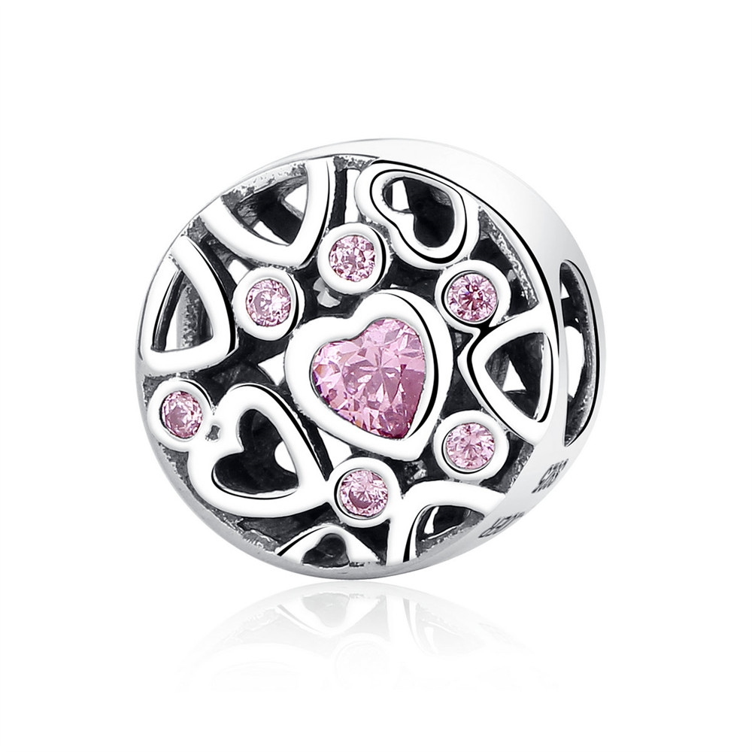 | SCC054 | 初夏粉之恋-心有灵犀-925银配件 | 小草+S925 | 925银+锆石 | 0.1 |  | 30 | SCC银配件
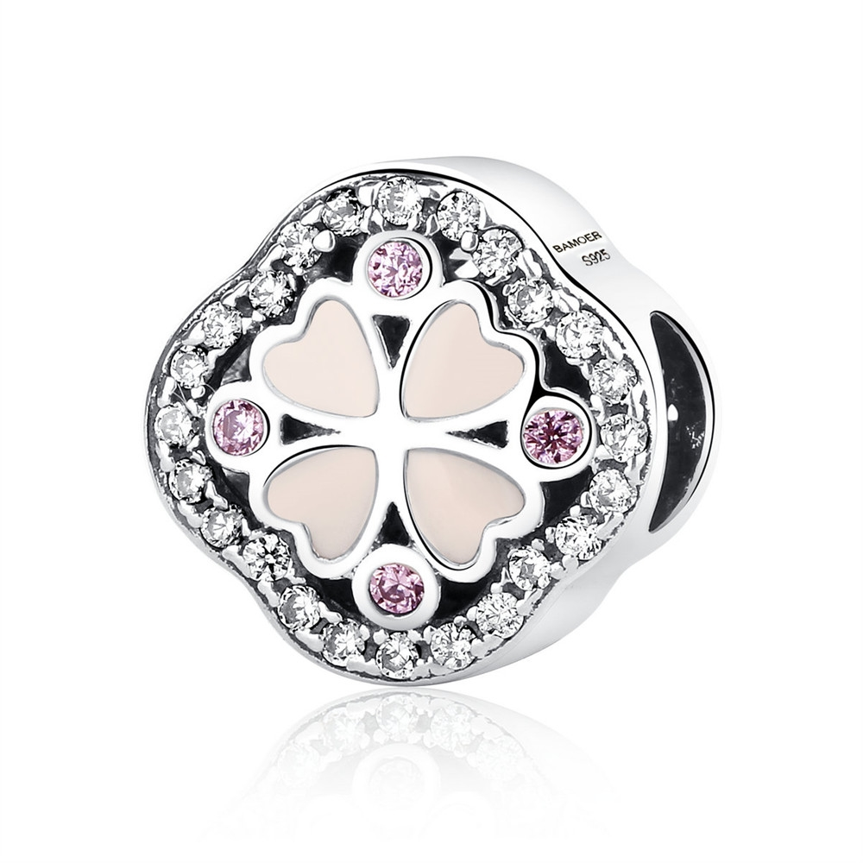 | SCC056 | 初夏粉之恋-心心相印-925银配件 | 小草+S925 | 925银+锆石 | 1.3 |  | 39 | SCC银配件
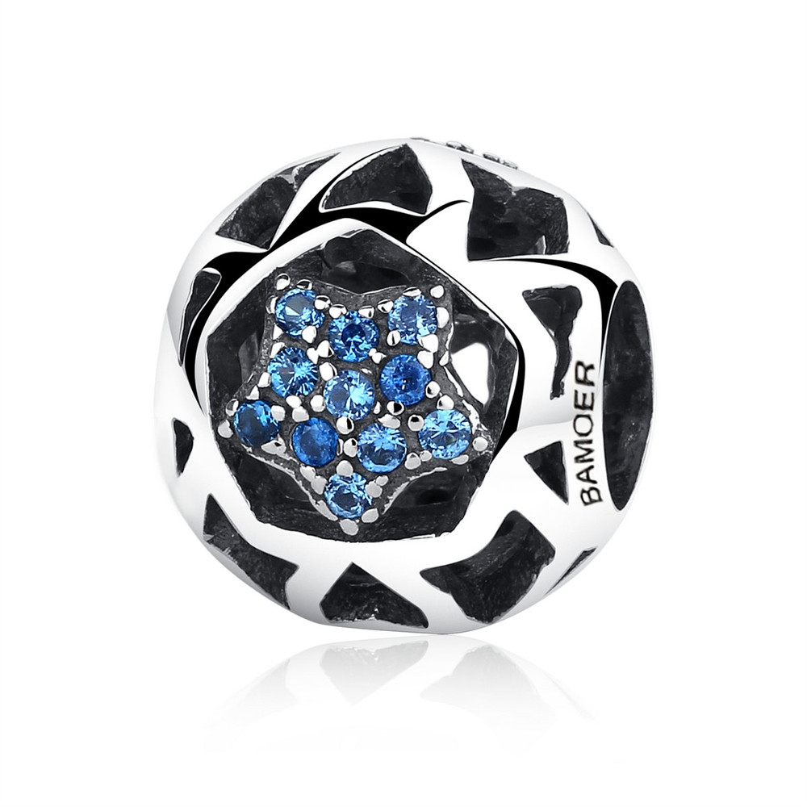 | SCC057 | 酷爽夏日-夏之星-925银配件 | 小草+S925 | 925银+锆石 | 1.6 |  | 25 | SCC银配件
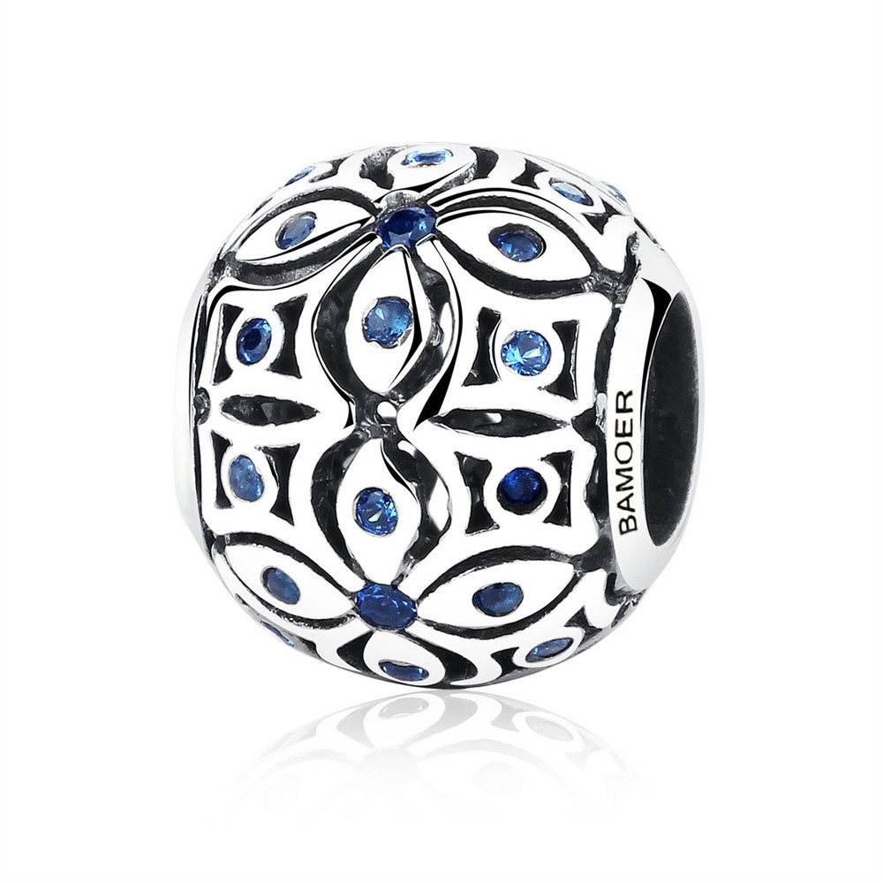 | SCC059 | 酷爽夏日-夏之花-925银配件 | 小草+S925 | 925银+锆石 | 0.1 |  | 31 | SCC银配件
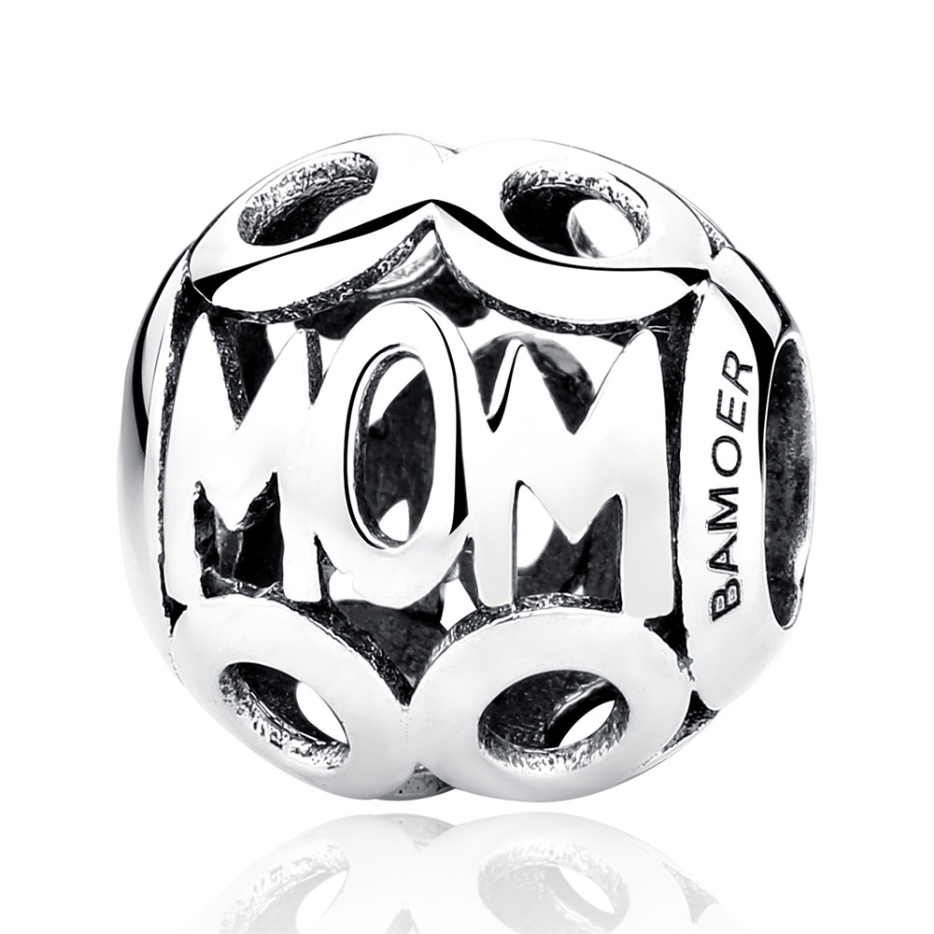 | SCC060 | 925银配件 | 小草+S925 | 925银 | 0.1 |  | 22 | SCC银配件
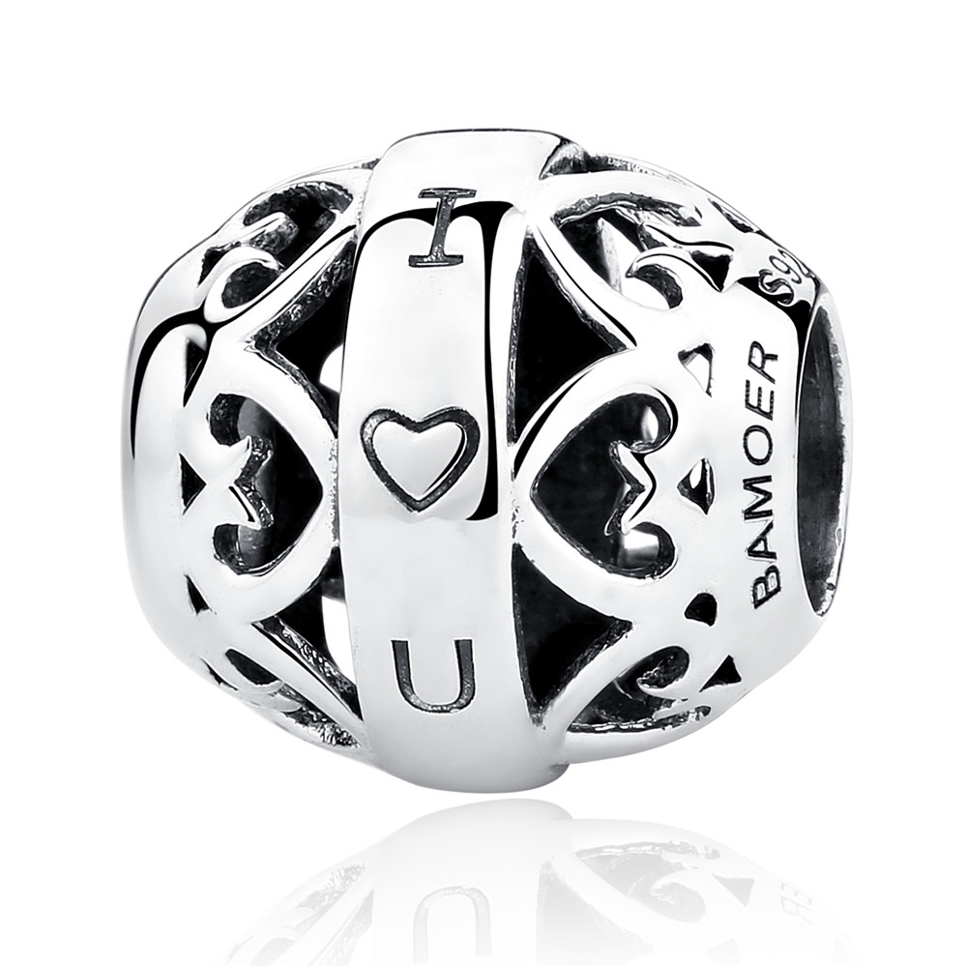 | SCC062 | 925银配件 | 小草+S925 | 925银 | 1.4 |  | 24 | SCC银配件
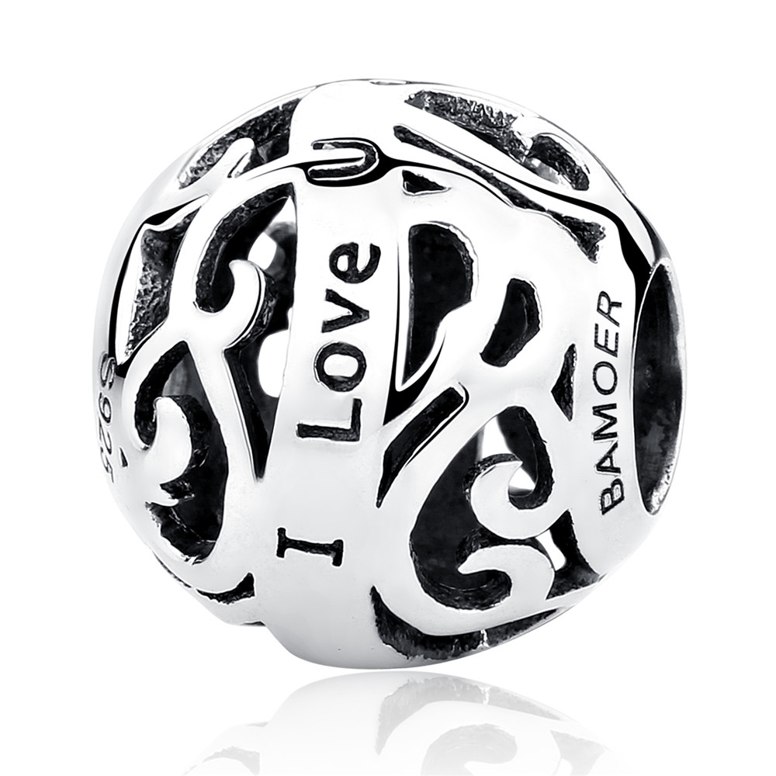 | SCC063 | 925银配件 | 无字印 | 925银 | 1.7 |  | 22 | SCC银配件
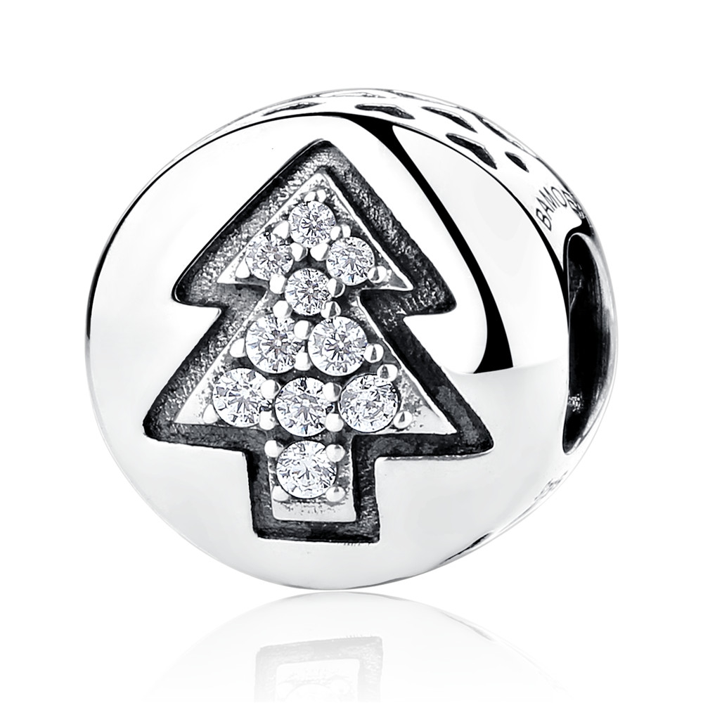 | SCC064 | 圣诞树-925银配件 | 小草+S925 | 925银+锆石 | 2.3 |  | 26 | SCC银配件
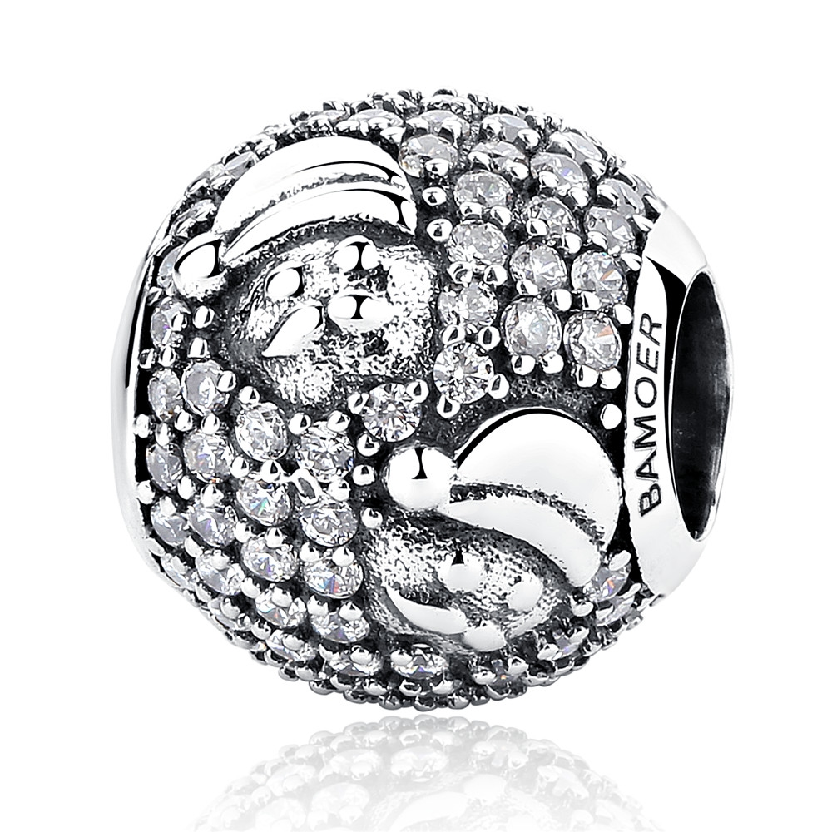 | SCC066 | 圣诞老人-925银配件 | 无字印 | 925银+锆石 | 2 |  | 39 | SCC银配件
 | SCC067 | 圣诞月亮-925银配件 | 小草+S925 | 925银+锆石+滴油 | 2.1 |  | 32 | SCC银配件
 | SCC069 | 雪花-925银配件 | 小草+S925 | 925银 | 1.6 |  | 22 | SCC银配件
 | SCC070 | 雪花-925银配件 | 小草+S925 | 925银 | 0.1 |  | 24 | SCC银配件
 | SCC071 | 圣诞帽-925银配件 | 无字印 | 925银+锆石 | 1.8 |  | 33 | SCC银配件
 | SCC072 | 雪人-925银配件 | 无字印 | 925银+锆石 | 2.4 |  | 27 | SCC银配件
 | SCC073 | 圣诞礼物-925银配件 | 小草+S925 | 925银+锆石+滴油 | 1.5 |  | 37 | SCC银配件
 | SCC074 | 圣诞袜-925银配件 | 小草+S925 | 925银+锆石+滴油 | 2.1 |  | 32 | SCC银配件
 | SCC075 | 雪花-925银配件 | 小草+S925 | 925银+锆石 | 1.7 |  | 30 | SCC银配件
 | SCC076 | 圣诞拐杖-925银配件 | 小草+S925 | 925银+锆石 | 2.1 |  | 27 | SCC银配件
 | SCC077 | 圣诞花圈-925银配件 | 小草+S925 | 925银+锆石+滴油 | 1.3 |  | 38 | SCC银配件
 | SCC079 | 925银配件 | 无字印 | 925银 | 1.9 |  | 25 | SCC银配件
 | SCC082 | 925银配件 | 小草+S925 | 925银+锆石 | 2.2 | 高*宽：1.1*1.0CM | 45 | SCC银配件
 | SCC083 | 邪恶之眼-925银配件 | 小草+S925 | 925银+锆石 | 2.9 | 3*0.8 | 28 | SCC银配件
 | SCC084 | 邪恶之眼上帝之手-925银配件 | 小草+S925 | 925银+锆石 | 3.2 | 2.8*1.2 | 45 | SCC银配件
 | SCC085 | 邪恶之眼上帝之手-925银配件 | 小草+S925 | 925银+锆石 | 2.6 | 2.5*1.4 | 28 | SCC银配件
 | SCC086 | 邪恶之眼-925银配件 | 小草+S925 | 925银+锆石 | 2.2 | 2*1.6 | 45 | SCC银配件
 | SCC088 | 人生追求系列-希望-925银配件 | 小草+S925 | 925银+锆石 | 2.1 | 1.2*1.2*0.7 | 32 | SCC银配件
 | SCC089 | 人生追求系列-爱情-925银配件 | 小草+S925 | 925银+锆石 | 2.4 | 1.2*1.2*0.7 | 32 | SCC银配件
 | SCC090 | 人生追求系列-信仰-925银配件 | 小草+S925 | 925银+锆石 | 1.7 | 1.1*1.1*0.7 | 32 | SCC银配件
 | SCC091 | 925银配件 | 小草+S925 | 925银+锆石 | 2.1 | 1.1*1.1*0.8cm | 29 | SCC银配件
 | SCC092 | 925银配件 | 小草+S925 | 925银+锆石 | 0.1 | 1.1*1.1*0.9cm | 35 | SCC银配件
 | SCC093 | 香水瓶-925银配件 | 小草+S925 | 925银+锆石 | 1.8 | 1*1.2*0.6CM | 37 | SCC银配件
 | SCC094 | 香水瓶-925银配件 | 小草+S925 | 925银+锆石 | 2.1 | 1.1.2*0.7CM | 41 | SCC银配件
 | SCC097 | 哈巴狗-925银配件 | 小草+S925 | 925银+锆石 | 2.1 | 11*11*11MM | 24 | SCC银配件
 | SCC099 | 大象-925银配件 | 小草+S925 | 925银 | 1 | 11*11*11MM | 26 | SCC银配件
 | SCC100 | 生命之星-925银配件 | 小草+S925 | 925银+锆石 | 0.7 | 9*9*4MM | 18 | SCC银配件
 | SCC1000 | 星空-925银配件 | 小草+S925 | 925银+氧化+滴油 | 2.1 | 高宽3.1*1.0cm | 27 | SCC银配件
 | SCC1001 | 下午茶-925银配件 | 小草+S925 | 925银+氧化 | 3.1 | 高宽2.7*1.4cm | 32 | SCC银配件
 | SCC1002 | 手心的温度-925银配件 | 小草+S925 | 925银+氧化+锆石 | 1.9 | 高宽1.6*0.8cm | 26 | SCC银配件
 | SCC1003 | 麋鹿-925银配件 | 小草+S925 | 925银+氧化+滴油+锆石 | 2.5 | 高宽1.7*1.1cm | 34 | SCC银配件
 | SCC1004 | 爱意-925银配件 | S925 | 925银+氧化+锆石 | 2.1 | 高宽1.1*1.0cm | 27 | SCC银配件
 | SCC1005 | 初遇瞬间-925银配件 | S925 | 925银+氧化+锆石 | 1.8 | 高宽1.0*0.4cm | 27 | SCC银配件
 | SCC1006 | 小猪-925银配件 | 小草+S925 | 925银+氧化+锆石 | 2.3 | 高宽2.3*1.0cm | 31 | SCC银配件
 | SCC1007 | 幸福-925银配件 | 小草+S925 | 925银+氧化+锆石 | 1.3 | 高宽2.0*1.0cm | 25 | SCC银配件
 | SCC1008 | 致妈妈-925银配件 | 小草+S925 | 925银+氧化 | 2.3 | 高宽2.3*1.0cm | 29 | SCC银配件
 | SCC1009 | 花的色彩-925银配件 | 小草+S925 | 925银+氧化+锆石 | 1.4 | 高宽2.2*1.0cm | 29 | SCC银配件
 | SCC101 | 粉色花环-925银配件 | 小草+S925 | 925银+锆石 | 1.3 | 10*10*4MM | 25 | SCC银配件
 | SCC1010 | 麋鹿-925银配件 | 小草+S925 | 925银+氧化+玻璃+锆石 | 2.3 | 高宽3.2*0.9cm | 33 | SCC银配件
 | SCC1011 | 菊花琉璃珠-925银配件 | 小草+S925 | 925银+氧化+琉璃珠 | 3.9 | 高宽1.5*0.9cm | 45 | SCC银配件
 | SCC1012 | 玫瑰-925银配件 | 小草+S925 | 925银+镀白金+滴油+锆石 | 3.8 | 高宽2.1*1.2cm | 57 | SCC银配件
 | SCC1013 | 爱情使者-925银配件 | 小草+S925 | 925银+氧化+锆石 | 2.3 | 高宽0.9*1.1cm | 32 | SCC银配件
 | SCC1014 | 爱情使者-925银配件 | 小草+S925 | 925银+氧化+锆石 | 2 | 高宽1.1*1.0cm | 28 | SCC银配件
 | SCC1015 | 爱情使者-925银配件 | 小草+S925 | 925银+氧化+锆石 | 1.5 | 高宽2.3*1.0cm | 27 | SCC银配件
 | SCC1016 | 蝴蝶结-925银配件 | 小草+S925 | 925银+氧化+锆石 | 3.8 | 高宽3.0*1.3cm | 50 | SCC银配件
 | SCC1017 | 乌龟-925银配件 | 小草+S925 | 925银+氧化+锆石 | 2 | 高宽2.5*1.4cm | 34 | SCC银配件
 | SCC1018 | 荆棘鸟-925银配件 | 小草+S925 | 925银+镀白金+滴油+锆石 | 2.7 | 高宽2.3*1.2cm | 44 | SCC银配件
 | SCC1019 | 姹紫嫣红-925银配件 | 小草+S925 | 925银+镀白金+滴油+锆石 | 2.1 | 高宽2.4*1.0cm | 45 | SCC银配件
 | SCC102 | 时髦-925银配件 | 小草+S925 | 925银+锆石 | 1.7 | 10*10*4MM | 23 | SCC银配件
 | SCC1020 | 雪花-925银配件 | 小草+S925 | 925银+镀白金+锆石 | 2.2 | 高宽3.5*0.8cm | 36 | SCC银配件
 | SCC1021 | 荆棘鸟-925银配件 | 小草+S925 | 925银+镀白金+滴油+锆石 | 1.6 | 高宽2.1*1.1cm | 35 | SCC银配件
 | SCC1022 | 麋鹿-925银配件 | 小草+S925 | 925银+氧化+玻璃 | 2.7 | 高宽1.5*1.3cm | 31 | SCC银配件
 | SCC1023 | 破茧-925银配件 | 小草+S925 | 925银+镀白金+滴油+锆石 | 2.2 | 高宽1.0*1.4cm | 48 | SCC银配件
 | SCC1024 | 信物-925银配件 | 小草+S925 | 925银+镀白金+玻璃 | 2.7 | 高宽1.1*1.2cm | 50 | SCC银配件
 | SCC1025 | 青涩表白-925银配件 | 小草+S925 | 925银+镀白金+玻璃 | 2.5 | 高宽1.1*1.2cm | 48 | SCC银配件
 | SCC1026 | 精致女孩-925银配件 | 小草+S925 | 925银+氧化+滴油+锆石+玻璃 | 2.9 | 高宽2.4*0.7cm | 39 | SCC银配件
 | SCC1027 | 郁金香物语-925银配件 | 小草+S925 | 925银+镀白金+锆石 | 1.8 | 高宽1.7*0.8cm | 32 | SCC银配件
 | SCC1028 | 摩天轮-925银配件 | 小草+S925 | 925银+镀白金+锆石 | 2.4 | 高宽1.3*1.2cm | 37 | SCC银配件
 | SCC1029 | 永恒-925银配件 | 小草+S925 | 925银+镀白金+锆石 | 2.8 | 高宽2.3*1.2cm | 34 | SCC银配件
 | SCC103 | 蓝之星-925银配件 | 小草+S925 | 925银+锆石 | 0.1 | 10*10*8MM | 32 | SCC银配件
 | SCC1030 | 玫瑰芬芳-925银配件 | 小草+S925 | 925银+氧化+琉璃珠 | 4.4 | 高宽1.6*0.9cm | 35 | SCC银配件
 | SCC1031 | 海浪-925银配件 | 小草+S925 | 925银+氧化+锆石 | 1.5 | 高宽2.1*1.1cm | 23 | SCC银配件
 | SCC1032 | 不羁-925银配件 | 小草+S925 | 925银+氧化+合成松石 | 2.4 | 高宽1.1*1.1cm | 37 | SCC银配件
 | SCC1033 | 樱花-925银配件 | 小草+S925 | 925银+氧化+锆石 | 1.6 | 高宽1.4*2.7cm | 27 | SCC银配件
 | SCC1034 | 荆棘鸟-925银配件 | 小草+S925 | 925银+ 镀白金+滴油+锆石 | 1.7 | 高宽1.3*1.1cm | 41.1 | SCC银配件
 | SCC1035 | 点滴-925银配件 | S925 | 925银+ 氧化 | 2.2 | 高宽1.1*1.0cm | 26 | SCC银配件
 | SCC1036 | 夏日风情-925银配件 | 小草+S925 | 925银+ 氧化+滴油+锆石 | 2.3 | 高宽1.0*1.1cm | 35 | SCC银配件
 | SCC1037 | 雪花-925银配件 | S925 | 925银+ 氧化+滴油 | 2.1 | 高宽1..3*1.2cm | 29 | SCC银配件
 | SCC1038 | 坦克-925银配件 | S925 | 925银+ 氧化+滴油+锆石 | 2.9 | 高宽1.1*1.1cm | 35 | SCC银配件
 | SCC1039 | 爱棱柱-925银配件 | 小草+S925 | 925银+ 氧化+滴油 | 2 | 高宽1.0*1.0cm | 30 | SCC银配件
 | SCC104 | 蓝色海岸-925银配件 | 小草+S925 | 925银+锆石 | 1.8 | 10*10*8MM | 32 | SCC银配件
 | SCC1040 | 快乐小弥勒-925银配件 | 小草+S925 | 925银+ 氧化+滴油 | 3.4 | 高宽1.2*1.0cm | 36 | SCC银配件
 | SCC1041 | 母爱-925银配件 | 小草+S925 | 925银+ 氧化+滴油 | 2.5 | 高宽1.0*1.0cm | 33 | SCC银配件
 | SCC1042 | 等待-925银配件 | 小草+S925 | 925银+ 氧化 | 2.3 | 高宽1.2*1.0cm | 27 | SCC银配件
 | SCC1043 | 满满爱意-925银配件 | S925 | 925银+ 氧化 | 1.6 | 高宽1.0*0.6cm | 22 | SCC银配件
 | SCC1044 | 心爱之人-925银配件 | 小草+S925 | 925银+ 氧化+锆石 | 1.9 | 高宽2.1*1.1cm | 26 | SCC银配件
 | SCC1045 | 家-925银配件 | 小草+S925 | 925银+ 氧化+滴油 | 2 | 高宽0.9*1.0cm | 27 | SCC银配件
 | SCC1046 | 魅惑-925银配件 | 小草+S925 | 925银+ 氧化+锆石+贝珠 | 2.5 | 高宽2.5*1.4cm | 32 | SCC银配件
 | SCC1047 | 脚印-925银配件 | 小草+S925 | 925银+ 氧化+锆石 | 1.6 | 高宽2.1*1.1cm | 28 | SCC银配件
 | SCC1048 | 雅致-925银配件 | S925 | 925银+ 氧化+锆石 | 1.9 | 高宽1.0*1.0cm | 26 | SCC银配件
 | SCC1049 | 萌牛-925银配件 | 小草+S925 | 925银+ 氧化+滴油 | 2.1 | 高宽1.0*0.6cm | 31 | SCC银配件

